COMPOSIÇÕES ANALÍTICAS
UNIVERSIDADE FEDERAL DE UBERLÂNDIA
DIRETORIA DE INFRAESTRUTURA
COMPOSIÇÕES ANALÍTICAS
OBRA: PISTA DE ACESSO PROVISÓRIO, ESTACIONAMENTOS E DEMAIS ITENS | LS: 90,80% |  | DATA: 08/11/2016
ORÇAMENTO: PISTA DE ACESSO PROVISÓRIO, ESTACIONAMENTOS E DEMAIS ITENS |  | SINAPI: BELO HORIZONTE SET/16
LOCAL: CAMPUS MONTE CARMELO | BDI: | 29.83%

COMPOSIÇÃO CPOS
24.03.340 TAMPA EM CHAPA DE SEGURANÇA TIPO XADREZ, AÇO GALVANIZADO A FOGO ANTIDERRAPANTE DE 1/4´ | M²
B.01.000.010139 PEDREIRO | H | 1.000000 | 14.59 | 14.59
B.01.000.010146 SERVENTE | H | 2.000000 | 12.04 | 24.08
H.04.000.026666 TAMPA EM CHAPA XADREZ GALVANIZADA A FOGO ANTIDERRAPENTE, ESPESSURA 1/4´ 50KG/M² COM CANTONEIRA 1´ X 1´ X 1/8´ | M² | 1.000000 | 703.96 | 703.96

COMPOSIÇÕES DEMAIS BANCOS DE DADOS
Item: CU9000 | CZ9022
Serviço: ART - ANOTAÇÃO DE RESPONSABILIDADE TÉCNICA
Unid: UN
Materiais* | Unid | Qtd | C. Unit. | C. Total
IM9034 - ART - ANOTAÇÃO DE RESPONSABILIDADE TÉCNICA | UN | 1.000000 | 195.96 | 195.96
Total |  |  |  | 195.96
Preço de Custo |  |  |  | 195.96
Item: 90777 | CU1311
Serviço: ENGENHEIRO CIVIL DE OBRA JUNIOR COM ENCARGOS COMPLEMENTARES
Unid: H
Mão de Obra | Unid | Qtd | C. Unit. | C. Total
02706 - ENGENHEIRO CIVIL DE OBRA JUNIOR | H | 1.000000 | 64.87 | 64.87
Total |  |  |  | 64.87
Materiais* | Unid | Qtd | C. Unit. | C. Total
37372 - EXAMES - HORISTA (ENCARGOS COMPLEMENTARES) (COLETADO CAIXA) | H | 1.000000 | 0.30 | 0.30
37373 - SEGURO - HORISTA (ENCARGOS COMPLEMENTARES) (COLETADO CAIXA) | H | 1.000000 | 0.04 | 0.04
Total |  |  |  | 0.34
Auxiliares | Unid | Qtd | C. Unit. | C. Total
88237 - EPI (ENCARGOS COMPLEMENTARES) - HORISTA | H | 0.050000 | 0.90 | 0.05
95402 - CURSO DE CAPACITAÇÃO (ENGENHEIRO CIVIL DE OBRA JÚNIOR) - HORISTA | H | 1.000000 | 0.77 | 0.77
Total |  |  |  | 0.82
Preço de Custo |  |  |  | 66.03
Item: 91677 | CU1366
Serviço: ENGENHEIRO ELETRICISTA COM ENCARGOS COMPLEMENTARES
Unid: H
Mão de Obra | Unid | Qtd | C. Unit. | C. Total
34783 - ENGENHEIRO ELETRICISTA | H | 1.000000 | 74.92 | 74.92
Total |  |  |  | 74.92
Materiais* | Unid | Qtd | C. Unit. | C. Total
37372 - EXAMES - HORISTA (ENCARGOS COMPLEMENTARES) (COLETADO CAIXA) | H | 1.000000 | 0.30 | 0.30
37373 - SEGURO - HORISTA (ENCARGOS COMPLEMENTARES) (COLETADO CAIXA) | H | 1.000000 | 0.04 | 0.04
Total |  |  |  | 0.34
Auxiliares | Unid | Qtd | C. Unit. | C. Total
88237 - EPI (ENCARGOS COMPLEMENTARES) - HORISTA | H | 0.050000 | 0.90 | 0.05
95407 - CURSO DE CAPACITAÇÃO (ENGENHEIRO ELETRICISTA) - HORISTA | H | 1.000000 | 2.06 | 2.06
Total |  |  |  | 2.11
Preço de Custo |  |  |  | 77.37
Item: 90776 | CU1310
Serviço: ENCARREGADO GERAL COM ENCARGOS COMPLEMENTARES
Unid: H
Mão de Obra | Unid | Qtd | C. Unit. | C. Total
04083 - ENCARREGADO GERAL DE OBRAS | H | 1.000000 | 25.09 | 25.09
Total |  |  |  | 25.09
Materiais* | Unid | Qtd | C. Unit. | C. Total
37370 - ALIMENTACAO - HORISTA (ENCARGOS COMPLEMENTARES) (COLETADO CAIXA) | H | 1.000000 | 0.72 | 0.72
37371 - TRANSPORTE - HORISTA (ENCARGOS COMPLEMENTARES) (COLETADO CAIXA) | H | 1.000000 | 0.64 | 0.64
37372 - EXAMES - HORISTA (ENCARGOS COMPLEMENTARES) (COLETADO CAIXA) | H | 1.000000 | 0.30 | 0.30
37373 - SEGURO - HORISTA (ENCARGOS COMPLEMENTARES) (COLETADO CAIXA) | H | 1.000000 | 0.04 | 0.04
Total |  |  |  | 1.70
Auxiliares | Unid | Qtd | C. Unit. | C. Total
88237 - EPI (ENCARGOS COMPLEMENTARES) - HORISTA | H | 0.050000 | 0.90 | 0.05
95401 - CURSO DE CAPACITAÇÃO (ENCARREGADO GERAL) - HORISTA | H | 1.000000 | 0.43 | 0.43
Total |  |  |  | 0.47
Preço de Custo |  |  |  | 27.26
Item: 90766 | CU1300
Serviço: ALMOXARIFE COM ENCARGOS COMPLEMENTARES
Unid: H
Mão de Obra | Unid | Qtd | C. Unit. | C. Total
00253 - ALMOXARIFE | H | 1.000000 | 15.41 | 15.41
Total |  |  |  | 15.41
Materiais* | Unid | Qtd | C. Unit. | C. Total
37370 - ALIMENTACAO - HORISTA (ENCARGOS COMPLEMENTARES) (COLETADO CAIXA) | H | 1.000000 | 0.72 | 0.72
37371 - TRANSPORTE - HORISTA (ENCARGOS COMPLEMENTARES) (COLETADO CAIXA) | H | 1.000000 | 0.64 | 0.64
37372 - EXAMES - HORISTA (ENCARGOS COMPLEMENTARES) (COLETADO CAIXA) | H | 1.000000 | 0.30 | 0.30
37373 - SEGURO - HORISTA (ENCARGOS COMPLEMENTARES) (COLETADO CAIXA) | H | 1.000000 | 0.04 | 0.04
Total |  |  |  | 1.70
Auxiliares | Unid | Qtd | C. Unit. | C. Total
88237 - EPI (ENCARGOS COMPLEMENTARES) - HORISTA | H | 0.050000 | 0.90 | 0.05
95392 - CURSO DE CAPACITAÇÃO (ALMOXARIFE) - HORISTA | H | 1.000000 | 0.06 | 0.06
Total |  |  |  | 0.11
Preço de Custo |  |  |  | 17.22
Item: VIS-CAD-030 | CZ9023
Serviço: TÉCNICO DE NÍVEL MÉDIO - TÉCNICO DE SEGURANÇA DO TRABALHO
Unid: H
Serviços de Terceiros | Unid | Qtd | C. Unit. | C. Total
VIS-CAD-030 - TÉCNICO DE NÍVEL MÉDIO | HH | 1.000000 | 27.05 | 27.05
Total |  |  |  | 27.05
Preço de Custo |  |  |  | 27.05
Item: 88326 | CU1239
Serviço: VIGIA NOTURNO COM ENCARGOS COMPLEMENTARES
Unid: H
Mão de Obra | Unid | Qtd | C. Unit. | C. Total
41776 - VIGIA NOTURNO, HORA EFETIVAMENTE TRABALHADA DE 22 H AS 5 H (COM ADICIONAL NOTURNO) | H | 1.000000 | 15.49 | 15.49
Total |  |  |  | 15.49
Materiais* | Unid | Qtd | C. Unit. | C. Total
37370 - ALIMENTACAO - HORISTA (ENCARGOS COMPLEMENTARES) (COLETADO CAIXA) | H | 1.000000 | 0.72 | 0.72
37371 - TRANSPORTE - HORISTA (ENCARGOS COMPLEMENTARES) (COLETADO CAIXA) | H | 1.000000 | 0.64 | 0.64
37372 - EXAMES - HORISTA (ENCARGOS COMPLEMENTARES) (COLETADO CAIXA) | H | 1.000000 | 0.30 | 0.30
37373 - SEGURO - HORISTA (ENCARGOS COMPLEMENTARES) (COLETADO CAIXA) | H | 1.000000 | 0.04 | 0.04
Total |  |  |  | 1.70
Auxiliares | Unid | Qtd | C. Unit. | C. Total
95388 - CURSO DE CAPACITAÇÃO (VIGIA NOTURNO) - HORISTA | H | 1.000000 | 0.06 | 0.06
Total |  |  |  | 0.06
Preço de Custo |  |  |  | 17.25
Item: 88252 | CU1170
Serviço: AUXILIAR DE SERVIÇOS GERAIS COM ENCARGOS COMPLEMENTARES
Unid: H
Mão de Obra | Unid | Qtd | C. Unit. | C. Total
06121 - AUXILIAR DE SERVICOS GERAIS | H | 1.000000 | 8.68 | 8.68
Total |  |  |  | 8.68
Materiais* | Unid | Qtd | C. Unit. | C. Total
37370 - ALIMENTACAO - HORISTA (ENCARGOS COMPLEMENTARES) (COLETADO CAIXA) | H | 1.000000 | 0.72 | 0.72
37371 - TRANSPORTE - HORISTA (ENCARGOS COMPLEMENTARES) (COLETADO CAIXA) | H | 1.000000 | 0.64 | 0.64
37372 - EXAMES - HORISTA (ENCARGOS COMPLEMENTARES) (COLETADO CAIXA) | H | 1.000000 | 0.30 | 0.30
37373 - SEGURO - HORISTA (ENCARGOS COMPLEMENTARES) (COLETADO CAIXA) | H | 1.000000 | 0.04 | 0.04
Total |  |  |  | 1.70
Auxiliares | Unid | Qtd | C. Unit. | C. Total
88236 - FERRAMENTAS (ENCARGOS COMPLEMENTARES) - HORISTA | H | 1.000000 | 0.46 | 0.46
88237 - EPI (ENCARGOS COMPLEMENTARES) - HORISTA | H | 1.000000 | 0.90 | 0.90
95321 - CURSO DE CAPACITAÇÃO (AUXILIAR DE SERVIÇOS GERAIS) - HORISTA | H | 1.000000 | 0.08 | 0.08
Total |  |  |  | 1.44
Preço de Custo |  |  |  | 11.82
Item: 74209/001 | CB0006
Serviço: PLACA DE OBRA EM CHAPA DE ACO GALVANIZADO
Unid: M²
Materiais* | Unid | Qtd | C. Unit. | C. Total
04417 - SARRAFO DE MADEIRA NAO APARELHADA *2,5 X 7* CM, MACARANDUBA, ANGELIM OU EQUIVALENTE DA REGIAO | M | 1.000000 | 3.64 | 3.64
04491 - PECA DE MADEIRA NATIVA / REGIONAL 7,5 X 7,5CM (3X3) NAO APARELHADA (P/FORMA) | M | 4.000000 | 6.24 | 24.96
04813 - PLACA DE OBRA (PARA CONSTRUCAO CIVIL) EM CHAPA GALVANIZADA *N. 22*, DE *2,0 X 1,125* M | M² | 1.000000 | 240.00 | 240.00
05075 - PREGO DE ACO POLIDO COM CABECA 18 X 30 (2 3/4 X 10) | KG | 0.110000 | 7.73 | 0.85
Total |  |  |  | 269.45
Auxiliares | Unid | Qtd | C. Unit. | C. Total
94962 - CONCRETO MAGRO PARA LASTRO, TRAÇO 1:4,5:4,5 (CIMENTO/ AREIA MÉDIA/ BRITA 1) - PREPARO MECÂNICO COM BETONEIRA 400 L. AF_07/2016 | M³ | 0.010000 | 213.98 | 2.14
88262 - CARPINTEIRO DE FORMAS COM ENCARGOS COMPLEMENTARES | H | 1.000000 | 16.00 | 16.00
88316 - SERVENTE COM ENCARGOS COMPLEMENTARES | H | 2.000000 | 11.57 | 23.14
Total |  |  |  | 41.28
Preço de Custo |  |  |  | 310.73
Item: 41598 | CJ0336
Serviço: ENTRADA PROVISORIA DE ENERGIA ELETRICA AEREA TRIFASICA 40A EM POSTE MADEIRA
Unid: UN
Materiais* | Unid | Qtd | C. Unit. | C. Total
01096 - ARMACAO VERTICAL COM HASTE E CONTRA-PINO, EM CHAPA DE ACO GALVANIZADO 3/16", COM 4 ESTRIBOS E 4 ISOLADORES | UN | 2.000000 | 58.22 | 116.44
11267 - ARRUELA REDONDA DE LATAO, DIAMETRO EXTERNO = 34 MM, ESPESSURA = 2,5 MM, DIAMETRO DO FURO = 17 MM | UN | 2.000000 | 4.25 | 8.50
00857 - CABO DE COBRE NU 16 MM² MEIO-DURO | M | 3.000000 | 6.62 | 19.86
01062 - CAIXA INTERNA DE MEDICAO PARA 1 MEDIDOR TRIFASICO, COM VISOR, EM CHAPA DE ACO 18 USG (PADRAO DA CONCESSIONARIA LOCAL) | UN | 1.000000 | 110.31 | 110.31
00420 - CINTA CIRCULAR EM ACO GALVANIZADO DE 150 MM DE DIAMETRO PARA FIXACAO DE CAIXA MEDICAO | UN | 2.000000 | 17.54 | 35.08
01539 - CONECTOR METALICO TIPO PARAFUSO FENDIDO (SPLIT BOLT), PARA CABOS ATE 16 MM² | UN | 8.000000 | 3.87 | 30.96
12034 - CURVA 180 GRAUS, DE PVC RIGIDO ROSCAVEL, DE 3/4", PARA ELETRODUTO | UN | 2.000000 | 2.90 | 5.80
02392 - DISJUNTOR TIPO NEMA, TRIPOLAR 10 ATE 50A, TENSAO MAXIMA DE 415 V | UN | 1.000000 | 73.17 | 73.17
02685 - ELETRODUTO DE PVC RIGIDO ROSCAVEL DE 1 ", SEM LUVA | M | 8.000000 | 3.81 | 30.48
00937 - FIO RIGIDO, ISOLACAO EM PVC 450/750V 10MM² | M | 27.000000 | 3.93 | 106.11
00406 - FITA ACO INOX PARA CINTAR POSTE, L = 19 MM, E = 0,5 MM (ROLO DE 30M) | UN | 0.133333 | 49.94 | 6.66
03379 - HASTE DE ATERRAMENTO EM ACO COM 3,00 M DE COMPRIMENTO E DN = 5/8", REVESTIDA COM BAIXA CAMADA DE COBRE, SEM CONECTOR | UN | 1.000000 | 32.44 | 32.44
01892 - LUVA EM PVC RIGIDO ROSCAVEL, DE 1", PARA ELETRODUTO | UN | 4.000000 | 1.02 | 4.08
04346 - PARAFUSO DE FERRO POLIDO, SEXTAVADO, COM ROSCA PARCIAL, DIAMETRO 5/8", COMPRIMENTO 6", COM PORCA E ARRUELA DE PRESSAO MEDIA | UN | 2.000000 | 3.42 | 6.84
02731 - MADEIRA ROLICA TRATADA, EUCALIPTO OU EQUIVALENTE DA REGIAO, H = 12 M, D = 20 A 24 CM (PARA POSTE) | M | 7.960000 | 39.81 | 316.89
39210 - ARRUELA EM ALUMINIO, COM ROSCA, DE 1", PARA ELETRODUTO | UN | 2.000000 | 0.49 | 0.98
39176 - BUCHA EM ALUMINIO, COM ROSCA, DE 1", PARA ELETRODUTO | UN | 2.000000 | 0.66 | 1.32
Total |  |  |  | 905.92
Auxiliares | Unid | Qtd | C. Unit. | C. Total
88264 - ELETRICISTA COM ENCARGOS COMPLEMENTARES | H | 8.000000 | 16.26 | 130.11
88316 - SERVENTE COM ENCARGOS COMPLEMENTARES | H | 8.000000 | 11.57 | 92.57
Total |  |  |  | 222.68
Preço de Custo |  |  |  | 1128.59
Item: ACE-BEB-040 | CZ9024
Serviço: BEBEDOURO DE JATO INCLINADO BH-F SEM REFRIGERAÇÃO
Unid: UN
Serviços de Terceiros | Unid | Qtd | C. Unit. | C. Total
ACE-BEB-040 - BEBEDOURO DE JATO INCLINADO BH-F SEM REFRIGERAÇÃO | UN | 1.000000 | 227.24 | 227.24
Total |  |  |  | 227.24
Preço de Custo |  |  |  | 227.24
Item: 73775/001 | CK0008
Serviço: EXTINTOR INCENDIO TP PO QUIMICO 4KG FORNECIMENTO E COLOCACAO
Unid: UN
Materiais* | Unid | Qtd | C. Unit. | C. Total
10891 - EXTINTOR DE INCENDIO PORTATIL COM CARGA DE PO QUIMICO SECO (PQS) DE 4 KG, CLASSE BC | UN | 1.000000 | 105.18 | 105.18
Total |  |  |  | 105.18
Auxiliares | Unid | Qtd | C. Unit. | C. Total
88309 - PEDREIRO COM ENCARGOS COMPLEMENTARES | H | 0.500000 | 16.10 | 8.05
88316 - SERVENTE COM ENCARGOS COMPLEMENTARES | H | 0.500000 | 11.57 | 5.79
Total |  |  |  | 13.83
Preço de Custo |  |  |  | 119.01
Item: 73775/002 | CK0009
Serviço: EXTINTOR INCENDIO AGUA-PRESSURIZADA 10L INCL SUPORTE PAREDE CARGACOMPLETA FORNECIMENTO E COLOCACAO
Unid: UN
Materiais* | Unid | Qtd | C. Unit. | C. Total
10886 - EXTINTOR DE INCENDIO PORTATIL COM CARGA DE AGUA PRESSURIZADA DE 10 L, CLASSE A | UN | 1.000000 | 108.77 | 108.77
Total |  |  |  | 108.77
Auxiliares | Unid | Qtd | C. Unit. | C. Total
88309 - PEDREIRO COM ENCARGOS COMPLEMENTARES | H | 0.500000 | 16.10 | 8.05
88316 - SERVENTE COM ENCARGOS COMPLEMENTARES | H | 0.500000 | 11.57 | 5.79
Total |  |  |  | 13.83
Preço de Custo |  |  |  | 122.60
Item: 73847/001 | CB0008
Serviço: ALUGUEL CONTAINER/ESCRIT INCL INST ELET LARG=2,20 COMP=6,20MALT=2,50M CHAPA ACO C/NERV TRAPEZ FORRO C/ISOL TERMO/ACUSTICOCHASSIS REFORC PISO COMPENS NAVAL EXC TRANSP/CARGA/DESCARGA
Unid: MES
Equipamentos | Unid | Qtd | C. Unit. | C. Total
10776 - CONTAINER 2,30 X 6,00 M, ALT. 2,50 M, PARA ESCRITORIO, SEM DIVISORIAS INTERNAS E SEM SANITARIO (LOCACAO) | MES | 1.000000 | 353.51 | 353.51
Total |  |  |  | 353.51
Preço de Custo |  |  |  | 353.51
Item: 73847/003 | CZ9136
Serviço: ALUGUEL CONTAINER/SANIT C/2 VASOS/1 LAVAT/1 MIC/4 CHUV LARG=2,20M COMPR=6,20M ALT=2,50M CHAPA ACO C/NERV TRAPEZ FORRO C/ISOLAM TERMO/ACUSTICO CHASSIS REFORC PISO COMPENS NAVAL INCLINST ELETR/HIDR EXCL TRANSP/CARGA/DESCARG
Unid: MES
Equipamentos | Unid | Qtd | C. Unit. | C. Total
10777 - CONTAINER 2,30 X 4,30 M, ALT. 2,50 M, PARA SANITARIO, COM 3 BACIAS, 4 CHUVEIROS, 1 LAVATORIO E 1 MICTORIO (LOCACAO) | MES | 1.000000 | 513.77 | 513.77
Total |  |  |  | 513.77
Materiais* | Unid | Qtd | C. Unit. | C. Total
07608 - CHUVEIRO PLASTICO BRANCO SIMPLES 5 '' PARA ACOPLAR EM HASTE 1/2 ", AGUA FRIA | UN | 0.400000 | 3.60 | 1.44
10425 - LAVATORIO LOUCA BRANCA SUSPENSO *40 X 30* CM | UN | 0.100000 | 82.65 | 8.27
10432 - MICTORIO SIFONADO LOUCA BRANCA SEM COMPLEMENTOS | UN | 0.100000 | 287.92 | 28.79
10420 - BACIA SANITARIA (VASO) CONVENCIONAL DE LOUCA BRANCA | UN | 0.200000 | 126.65 | 25.33
Total |  |  |  | 63.83
Preço de Custo |  |  |  | 577.60
Item: 02.006.0050-0 | CZ9025
Serviço: ALUGUEL DE BANHEIRO QUIMICO,PORTATIL,MEDINDO 2,31M ALTURA X1,56M LARGURA E 1,16M PROFUNDIDADE,INCLUSIVE INSTALACAO E RETIRADA DO EQUIPAMENTO,FORNECIMENTO DE QUIMICA DESODORIZANTE,BACTERICIDA E BACTERIOSTATICA,PAPEL HIGIENICO E VEICULO PROPRIO COM UNIDADE MOVEL DE SUCCAO PARA LIMPEZA
Unid: UNXMES
Materiais* | Unid | Qtd | C. Unit. | C. Total
13648 - ALUGUEL DE BANHEIRO QUIM., PORT.,2,31X1,56X1,16M, INCL.INST., RETIRADA FORN.QUIMICA DESOD.BACT.PAPEL HIG.UN.MOV.SUCCAO | UNXME | 1.000000 | 867.22 | 867.22
Total |  |  |  | 867.22
Preço de Custo |  |  |  | 867.22
Item: 74220/001 | CV0013
Serviço: TAPUME DE CHAPA DE MADEIRA COMPENSADA, E= 6MM, COM PINTURA A CAL E REAPROVEITAMENTO DE 2X
Unid: M²
Materiais* | Unid | Qtd | C. Unit. | C. Total
01106 - CAL HIDRATADA CH-I PARA ARGAMASSAS | KG | 0.600000 | 0.57 | 0.34
01351 - CHAPA DE MADEIRA COMPENSADA RESINADA PARA FORMA DE CONCRETO, DE *2,2 X 1,1* M, E = 6 MM | UN | 0.227273 | 15.85 | 3.60
05333 - OLEO DE LINHACA | L | 0.022000 | 16.41 | 0.36
04491 - PECA DE MADEIRA NATIVA / REGIONAL 7,5 X 7,5CM (3X3) NAO APARELHADA (P/FORMA) | M | 1.580000 | 6.24 | 9.86
05061 - PREGO DE ACO POLIDO COM CABECA 18 X 27 (2 1/2 X 10) | KG | 0.150000 | 7.60 | 1.14
Total |  |  |  | 15.30
Auxiliares | Unid | Qtd | C. Unit. | C. Total
88262 - CARPINTEIRO DE FORMAS COM ENCARGOS COMPLEMENTARES | H | 0.800000 | 16.00 | 12.80
88310 - PINTOR COM ENCARGOS COMPLEMENTARES | H | 0.300000 | 16.03 | 4.81
88316 - SERVENTE COM ENCARGOS COMPLEMENTARES | H | 0.950000 | 11.57 | 10.99
Total |  |  |  | 28.60
Preço de Custo |  |  |  | 43.90
Item: 74197/001 | CZ9137
Serviço: FOSSA SEPTICA EM ALVENARIA DE TIJOLO CERAMICO MACICO DIMENSOES EXTERNAS 1,90X1,10X1,40M, 1.500 LITROS, REVESTIDA INTERNAMENTE COM BARRA LISA, COM TAMPA EM CONCRETO ARMADO COM ESPESSURA 8CM
Unid: UN
Auxiliares | Unid | Qtd | C. Unit. | C. Total
73983/001 - CONCRETO FCK=15MPA, VIRADO EM BETONEIRA, SEM LANCAMENTO, COM IMPERMEABILIZANTE | M³ | 0.367840 | 330.59 | 121.60
92423 - MONTAGEM E DESMONTAGEM DE FÔRMA DE PILARES RETANGULARES E ESTRUTURAS SIMILARES COM ÁREA MÉDIA DAS SEÇÕES MAIOR QUE 0,25 M², PÉ-DIREITO SIMPLES, EM CHAPA DE MADEIRA COMPENSADA RESINADA, 6 UTILIZAÇÕES. AF_12/2015 | M² | 2.420000 | 28.21 | 68.27
92917 - ARMAÇÃO DE FUNDAÇÕES E ESTRUTURAS DE CONCRETO ARMADO, EXCETO VIGAS, PILARES E LAJES (DE EDIFÍCIOS DE MÚLTIPLOS PAVIMENTOS, EDIFICAÇÃO TÉRREAOU SOBRADO), UTILIZANDO AÇO CA-50 DE 8.0 MM - MONTAGEM. AF_12/2015 | KG | 26.340000 | 9.28 | 244.37
72131 - ALVENARIA EM TIJOLO CERAMICO MACICO 5X10X20CM 1 VEZ (ESPESSURA 20CM),ASSENTADO COM ARGAMASSA TRACO 1:2:8 (CIMENTO, CAL E AREIA) | M² | 6.944000 | 96.60 | 670.81
5997 - BARRA LISA COM ARGAMASSA TRACO 1:4 (CIMENTO E AREIA GROSSA), ESPESSURA2,0CM, PREPARO MECANICO DA ARGAMASSA | M² | 0.770000 | 30.77 | 23.69
Total |  |  |  | 1128.75
Preço de Custo |  |  |  | 1128.75
Item: 6259 | CU0437
Serviço: CAMINHÃO PIPA 6.000 L, PESO BRUTO TOTAL 13.000 KG, DISTÂNCIA ENTRE EIXOS 4,80 M, POTÊNCIA 189 CV INCLUSIVE TANQUE DE AÇO PARA TRANSPORTE DEÁGUA, CAPACIDADE 6 M³ - CHP DIURNO. AF_06/2014
Unid: CHP
Auxiliares | Unid | Qtd | C. Unit. | C. Total
5747 - CAMINHÃO PIPA 6.000 L, PESO BRUTO TOTAL 13.000 KG, DISTÂNCIA ENTRE EIXOS 4,80 M, POTÊNCIA 189 CV INCLUSIVE TANQUE DE AÇO PARA TRANSPORTE DEÁGUA, CAPACIDADE 6 M³ - Materiais*NA OPERAÇÃO. AF_06/2014 | H | 1.000000 | 62.61 | 62.61
53882 - CAMINHÃO PIPA 6.000 L, PESO BRUTO TOTAL 13.000 KG, DISTÂNCIA ENTRE EIXOS 4,80 M, POTÊNCIA 189 CV INCLUSIVE TANQUE DE AÇO PARA TRANSPORTE DEÁGUA, CAPACIDADE 6 M³ - MANUTENÇÃO. AF_06/2014 | H | 1.000000 | 13.98 | 13.98
88282 - MOTORISTA DE CAMINHÃO COM ENCARGOS COMPLEMENTARES | H | 1.000000 | 12.59 | 12.59
91359 - CAMINHÃO PIPA 6.000 L, PESO BRUTO TOTAL 13.000 KG, DISTÂNCIA ENTRE EIXOS 4,80 M, POTÊNCIA 189 CV INCLUSIVE TANQUE DE AÇO PARA TRANSPORTE DEÁGUA, CAPACIDADE 6 M³ - DEPRECIAÇÃO. AF_06/2014 | H | 1.000000 | 11.18 | 11.18
91360 - CAMINHÃO PIPA 6.000 L, PESO BRUTO TOTAL 13.000 KG, DISTÂNCIA ENTRE EIXOS 4,80 M, POTÊNCIA 189 CV INCLUSIVE TANQUE DE AÇO PARA TRANSPORTE DEÁGUA, CAPACIDADE 6 M³ - JUROS. AF_06/2014 | H | 1.000000 | 2.86 | 2.86
91361 - CAMINHÃO PIPA 6.000 L, PESO BRUTO TOTAL 13.000 KG, DISTÂNCIA ENTRE EIXOS 4,80 M, POTÊNCIA 189 CV INCLUSIVE TANQUE DE AÇO PARA TRANSPORTE DEÁGUA, CAPACIDADE 6 M³ - IMPOSTOS E SEGUROS. AF_06/2014 | H | 1.000000 | 0.59 | 0.59
Total |  |  |  | 103.81
Preço de Custo |  |  |  | 103.81
Item: 78472 | CQ0073
Serviço: SERVICOS TOPOGRAFICOS PARA PAVIMENTACAO, INCLUSIVE NOTA DE SERVICOS, ACOMPANHAMENTO E GREIDE
Unid: M²
Equipamentos | Unid | Qtd | C. Unit. | C. Total
07252 - NIVEL OPTICO, COM PRECISAO DE 0,7 MM, AUMENTO DE 32X (LOCACAO) | H | 0.002500 | 1.76 | 0.00
07247 - TEODOLITO ELETRONICO, PRECISAO ANGULAR DE 5 A 7 SEGUNDOS, INCLUINDO TRIPE (LOCACAO) | H | 0.002500 | 1.76 | 0.00
Total |  |  |  | 0.01
Materiais* | Unid | Qtd | C. Unit. | C. Total
06204 - TABUA DE MADEIRA DE LEI, *2,5 X 15* CM (1- X 6-) NAO APARELHADA, (TABEIRA- P/TELHADO). | M | 0.002886 | 9.85 | 0.03
07287 - TINTA A OLEO BRILHANTE PARA MADEIRA E METAIS | GL | 0.000004 | 64.19 | 0.00
Total |  |  |  | 0.03
Auxiliares | Unid | Qtd | C. Unit. | C. Total
88253 - AUXILIAR DE TOPÓGRAFO COM ENCARGOS COMPLEMENTARES | H | 0.002500 | 17.88 | 0.04
88288 - NIVELADOR COM ENCARGOS COMPLEMENTARES | H | 0.002500 | 19.09 | 0.05
88316 - SERVENTE COM ENCARGOS COMPLEMENTARES | H | 0.007500 | 11.57 | 0.09
88597 - DESENHISTA DETALHISTA COM ENCARGOS COMPLEMENTARES | H | 0.002000 | 17.10 | 0.03
92145 - CAMINHONETE CABINE SIMPLES COM MOTOR 1.6 FLEX, CÂMBIO MANUAL, POTÊNCIA101/104 CV, 2 PORTAS - CHP DIURNO. AF_11/2015 | CHP | 0.001000 | 72.56 | 0.07
Total |  |  |  | 0.29
Preço de Custo |  |  |  | 0.32
Item: 73672 | CV0002
Serviço: DESMATAMENTO E LIMPEZA MECANIZADA DE TERRENO COM ARVORES ATE Ø 15CM, UTILIZANDO TRATOR DE ESTEIRAS
Unid: M²
Auxiliares | Unid | Qtd | C. Unit. | C. Total
5851 - TRATOR DE ESTEIRAS, POTÊNCIA 150 HP, PESO OPERACIONAL 16,7 T, COM RODAMOTRIZ ELEVADA E LÂMINA 3,18 M³ - CHP DIURNO. AF_06/2014 | CHP | 0.002000 | 194.07 | 0.39
88316 - SERVENTE COM ENCARGOS COMPLEMENTARES | H | 0.001700 | 11.57 | 0.02
Total |  |  |  | 0.41
Preço de Custo |  |  |  | 0.41
Item: 74151/001 | CO0004
Serviço: ESCAVACAO E CARGA MATERIAL 1A CATEGORIA, UTILIZANDO TRATOR DE ESTEIRASDE 110 A 160HP COM LAMINA, PESO OPERACIONAL * 13T E PA CARREGADEIRACOM 170 HP.
Unid: M³
Auxiliares | Unid | Qtd | C. Unit. | C. Total
5851 - TRATOR DE ESTEIRAS, POTÊNCIA 150 HP, PESO OPERACIONAL 16,7 T, COM RODAMOTRIZ ELEVADA E LÂMINA 3,18 M³ - CHP DIURNO. AF_06/2014 | CHP | 0.009346 | 194.07 | 1.81
5944 - PÁ CARREGADEIRA SOBRE RODAS, POTÊNCIA 197 HP, CAPACIDADE DA CAÇAMBA 2,5 A 3,5 M³, PESO OPERACIONAL 18338 KG - CHP DIURNO. AF_06/2014 | CHP | 0.005421 | 181.84 | 0.99
5946 - PÁ CARREGADEIRA SOBRE RODAS, POTÊNCIA 197 HP, CAPACIDADE DA CAÇAMBA 2,5 A 3,5 M³, PESO OPERACIONAL 18338 KG - CHI DIURNO. AF_06/2014 | CHI | 0.003925 | 51.69 | 0.20
88316 - SERVENTE COM ENCARGOS COMPLEMENTARES | H | 0.018692 | 11.57 | 0.22
Total |  |  |  | 3.22
Preço de Custo |  |  |  | 3.22
Item: 74153/001 | CO0062
Serviço: ESPALHAMENTO MECANIZADO (COM MOTONIVELADORA 140 HP) MATERIAL 1A. CATEGORIA
Unid: M²
Auxiliares | Unid | Qtd | C. Unit. | C. Total
5932 - MOTONIVELADORA POTÊNCIA BÁSICA LÍQUIDA (PRIMEIRA MARCHA) 125 HP, PESOBRUTO 13032 KG, LARGURA DA LÂMINA DE 3,7 M - CHP DIURNO. AF_06/2014 | CHP | 0.001185 | 142.55 | 0.17
88316 - SERVENTE COM ENCARGOS COMPLEMENTARES | H | 0.002370 | 11.57 | 0.03
Total |  |  |  | 0.20
Preço de Custo |  |  |  | 0.20
Item: 72898 | CO0135
Serviço: CARGA E DESCARGA MECANIZADAS DE ENTULHO EM CAMINHAO BASCULANTE 6 M³
Unid: M³
Auxiliares | Unid | Qtd | C. Unit. | C. Total
5811 - CAMINHÃO BASCULANTE 6 M³, PESO BRUTO TOTAL 16.000 KG, CARGA ÚTIL MÁXIMA 13.071 KG, DISTÂNCIA ENTRE EIXOS 4,80 M, POTÊNCIA 230 CV INCLUSIVE CAÇAMBA METÁLICA - CHP DIURNO. AF_06/2014 | CHP | 0.007000 | 94.97 | 0.66
Total |  |  |  | 0.66
Preço de Custo |  |  |  | 0.66
Item: 72885 | CO0123
Serviço: TRANSPORTE COMERCIAL COM CAMINHAO BASCULANTE 6 M³, RODOVIA EM LEITO NATURAL
Unid: M³XKM
Auxiliares | Unid | Qtd | C. Unit. | C. Total
5811 - CAMINHÃO BASCULANTE 6 M³, PESO BRUTO TOTAL 16.000 KG, CARGA ÚTIL MÁXIMA 13.071 KG, DISTÂNCIA ENTRE EIXOS 4,80 M, POTÊNCIA 230 CV INCLUSIVE CAÇAMBA METÁLICA - CHP DIURNO. AF_06/2014 | CHP | 0.010000 | 94.97 | 0.95
Total |  |  |  | 0.95
Preço de Custo |  |  |  | 0.95
Item: 83338 | CO0237
Serviço: ESCAVACAO MECANICA, A CEU ABERTO, EM MATERIAL DE 1A CATEGORIA, COM ESCAVADEIRA HIDRAULICA, CAPACIDADE DE 0,78 M³
Unid: M³
Auxiliares | Unid | Qtd | C. Unit. | C. Total
88316 - SERVENTE COM ENCARGOS COMPLEMENTARES | H | 0.019200 | 11.57 | 0.22
84013 - ESCAVADEIRA HIDRÁULICA SOBRE ESTEIRAS, CAÇAMBA 0,80 M³, PESO OPERACIONAL 17,8 T, POTÊNCIA LÍQUIDA 110 HP - CHI DIURNO. AF_10/2014 | CHI | 0.005800 | 41.72 | 0.24
90991 - ESCAVADEIRA HIDRÁULICA SOBRE ESTEIRAS, CAÇAMBA 0,80 M³, PESO OPERACIONAL 17,8 T, POTÊNCIA LÍQUIDA 110 HP - CHP DIURNO. AF_10/2014 | CHP | 0.013400 | 121.00 | 1.62
Total |  |  |  | 2.09
Preço de Custo |  |  |  | 2.09
Item: 72961 | CQ0019
Serviço: REGULARIZACAO E COMPACTACAO DE SUBLEITO ATE 20 CM DE ESPESSURA
Unid: M²
Auxiliares | Unid | Qtd | C. Unit. | C. Total
5689 - GRADE DE DISCO CONTROLE REMOTO REBOCÁVEL, COM 24 DISCOS 24 X 6 MM COMPNEUS PARA TRANSPORTE - CHP DIURNO. AF_06/2014 | CHP | 0.001342 | 5.18 | 0.01
5690 - GRADE DE DISCO CONTROLE REMOTO REBOCÁVEL, COM 24 DISCOS 24 X 6 MM COMPNEUS PARA TRANSPORTE - CHI DIURNO. AF_06/2014 | CHI | 0.001342 | 3.27 | 0.00
5901 - CAMINHÃO PIPA 10.000 L TRUCADO, PESO BRUTO TOTAL 23.000 KG, CARGA ÚTILMÁXIMA 15.935 KG, DISTÂNCIA ENTRE EIXOS 4,8 M, POTÊNCIA 230 CV, INCLUSIVE TANQUE DE AÇO PARA TRANSPORTE DE ÁGUA - CHP DIURNO. AF_06/2014 | CHP | 0.001611 | 125.54 | 0.20
5903 - CAMINHÃO PIPA 10.000 L TRUCADO, PESO BRUTO TOTAL 23.000 KG, CARGA ÚTILMÁXIMA 15.935 KG, DISTÂNCIA ENTRE EIXOS 4,8 M, POTÊNCIA 230 CV, INCLUSIVE TANQUE DE AÇO PARA TRANSPORTE DE ÁGUA - CHI DIURNO. AF_06/2014 | CHI | 0.001074 | 31.40 | 0.03
5932 - MOTONIVELADORA POTÊNCIA BÁSICA LÍQUIDA (PRIMEIRA MARCHA) 125 HP, PESOBRUTO 13032 KG, LARGURA DA LÂMINA DE 3,7 M - CHP DIURNO. AF_06/2014 | CHP | 0.001853 | 142.55 | 0.26
5934 - MOTONIVELADORA POTÊNCIA BÁSICA LÍQUIDA (PRIMEIRA MARCHA) 125 HP, PESOBRUTO 13032 KG, LARGURA DA LÂMINA DE 3,7 M - CHI DIURNO. AF_06/2014 | CHI | 0.000832 | 46.58 | 0.04
7049 - ROLO COMPACTADOR PE DE CARNEIRO VIBRATORIO, POTENCIA 125 HP, PESO OPERACIONAL SEM/COM LASTRO 11,95 / 13,30 T, IMPACTO DINAMICO 38,5 / 22,5 T, LARGURA DE TRABALHO 2,15 M - CHP DIURNO. AF_06/2014 | CHP | 0.002685 | 117.48 | 0.32
88316 - SERVENTE COM ENCARGOS COMPLEMENTARES | H | 0.010740 | 11.57 | 0.12
89035 - TRATOR DE PNEUS, POTÊNCIA 85 CV, TRAÇÃO 4X4, PESO COM LASTRO DE 4.675KG - CHP DIURNO. AF_06/2014 | CHP | 0.001342 | 63.97 | 0.09
89036 - TRATOR DE PNEUS, POTÊNCIA 85 CV, TRAÇÃO 4X4, PESO COM LASTRO DE 4.675KG - CHI DIURNO. AF_06/2014 | CHI | 0.001342 | 21.06 | 0.03
Total |  |  |  | 1.10
Preço de Custo |  |  |  | 1.10
Item: 41722 | CO0162
Serviço: COMPACTACAO MECANICA A 100% DO PROCTOR NORMAL - PAVIMENTACAO URBANA
Unid: M³
Auxiliares | Unid | Qtd | C. Unit. | C. Total
5689 - GRADE DE DISCO CONTROLE REMOTO REBOCÁVEL, COM 24 DISCOS 24 X 6 MM COMPNEUS PARA TRANSPORTE - CHP DIURNO. AF_06/2014 | CHP | 0.003304 | 5.18 | 0.02
5690 - GRADE DE DISCO CONTROLE REMOTO REBOCÁVEL, COM 24 DISCOS 24 X 6 MM COMPNEUS PARA TRANSPORTE - CHI DIURNO. AF_06/2014 | CHI | 0.005391 | 3.27 | 0.02
5843 - TRATOR DE PNEUS, POTÊNCIA 122 CV, TRAÇÃO 4X4, PESO COM LASTRO DE 4.510KG - CHP DIURNO. AF_06/2014 | CHP | 0.003304 | 84.67 | 0.28
5845 - TRATOR DE PNEUS, POTÊNCIA 122 CV, TRAÇÃO 4X4, PESO COM LASTRO DE 4.510KG - CHI DIURNO. AF_06/2014 | CHI | 0.005391 | 23.45 | 0.13
5901 - CAMINHÃO PIPA 10.000 L TRUCADO, PESO BRUTO TOTAL 23.000 KG, CARGA ÚTILMÁXIMA 15.935 KG, DISTÂNCIA ENTRE EIXOS 4,8 M, POTÊNCIA 230 CV, INCLUSIVE TANQUE DE AÇO PARA TRANSPORTE DE ÁGUA - CHP DIURNO. AF_06/2014 | CHP | 0.009565 | 125.54 | 1.20
5903 - CAMINHÃO PIPA 10.000 L TRUCADO, PESO BRUTO TOTAL 23.000 KG, CARGA ÚTILMÁXIMA 15.935 KG, DISTÂNCIA ENTRE EIXOS 4,8 M, POTÊNCIA 230 CV, INCLUSIVE TANQUE DE AÇO PARA TRANSPORTE DE ÁGUA - CHI DIURNO. AF_06/2014 | CHI | 0.007826 | 31.40 | 0.25
5932 - MOTONIVELADORA POTÊNCIA BÁSICA LÍQUIDA (PRIMEIRA MARCHA) 125 HP, PESOBRUTO 13032 KG, LARGURA DA LÂMINA DE 3,7 M - CHP DIURNO. AF_06/2014 | CHP | 0.002957 | 142.55 | 0.42
5934 - MOTONIVELADORA POTÊNCIA BÁSICA LÍQUIDA (PRIMEIRA MARCHA) 125 HP, PESOBRUTO 13032 KG, LARGURA DA LÂMINA DE 3,7 M - CHI DIURNO. AF_06/2014 | CHI | 0.005739 | 46.58 | 0.27
5948 - ROLO COMPACTADOR VIBRATORIO DE UM CILINDRO LISO DE ACO, POTENCIA 80 HP, PESO OPERACIONAL MAXIMO 8,5 T, LARGURA TRABALHO 1,676 M - CHP DIURNO. AF_06/2014 | CHP | 0.008696 | 85.31 | 0.74
88316 - SERVENTE COM ENCARGOS COMPLEMENTARES | H | 0.026087 | 11.57 | 0.30
Total |  |  |  | 3.62
Preço de Custo |  |  |  | 3.62
Item: 73711 | CU0935
Serviço: BASE PARA PAVIMENTACAO COM BRITA CORRIDA, INCLUSIVE COMPACTACAO
Unid: M³
Materiais* | Unid | Qtd | C. Unit. | C. Total
04748 - PEDRA BRITADA OU BICA CORRIDA, NAO CLASSIFICADA (POSTO PEDREIRA/FORNECEDOR, SEM FRETE) | M³ | 1.300000 | 54.09 | 70.32
Total |  |  |  | 70.32
Auxiliares | Unid | Qtd | C. Unit. | C. Total
5684 - ROLO COMPACTADOR VIBRATÓRIO DE UM CILINDRO AÇO LISO, POTÊNCIA 80 HP, PESO OPERACIONAL MÁXIMO 8,1 T, IMPACTO DINÂMICO 16,15 / 9,5 T, LARGURADE TRABALHO 1,68 M - CHP DIURNO. AF_06/2014 | CHP | 0.009400 | 83.84 | 0.79
5940 - PÁ CARREGADEIRA SOBRE RODAS, POTÊNCIA LÍQUIDA 128 HP, CAPACIDADE DA CAÇAMBA 1,7 A 2,8 M³, PESO OPERACIONAL 11632 KG - CHP DIURNO. AF_06/2014 | CHP | 0.009400 | 122.49 | 1.15
5942 - PÁ CARREGADEIRA SOBRE RODAS, POTÊNCIA LÍQUIDA 128 HP, CAPACIDADE DA CAÇAMBA 1,7 A 2,8 M³, PESO OPERACIONAL 11632 KG - CHI DIURNO. AF_06/2014 | CHI | 0.003100 | 41.39 | 0.13
6259 - CAMINHÃO PIPA 6.000 L, PESO BRUTO TOTAL 13.000 KG, DISTÂNCIA ENTRE EIXOS 4,80 M, POTÊNCIA 189 CV INCLUSIVE TANQUE DE AÇO PARA TRANSPORTE DEÁGUA, CAPACIDADE 6 M³ - CHP DIURNO. AF_06/2014 | CHP | 0.012500 | 103.81 | 1.30
6879 - ROLO COMPACTADOR DE PNEUS ESTÁTICO, PRESSÃO VARIÁVEL, POTÊNCIA 111 HP,PESO SEM/COM LASTRO 9,5 / 26 T, LARGURA DE TRABALHO 1,90 M - CHP DIURNO. AF_07/2014 | CHP | 0.010000 | 107.46 | 1.07
6880 - ROLO COMPACTADOR DE PNEUS ESTÁTICO, PRESSÃO VARIÁVEL, POTÊNCIA 111 HP,PESO SEM/COM LASTRO 9,5 / 26 T, LARGURA DE TRABALHO 1,90 M - CHI DIURNO. AF_07/2014 | CHI | 0.002500 | 37.79 | 0.09
88316 - SERVENTE COM ENCARGOS COMPLEMENTARES | H | 0.105000 | 11.57 | 1.22
89035 - TRATOR DE PNEUS, POTÊNCIA 85 CV, TRAÇÃO 4X4, PESO COM LASTRO DE 4.675KG - CHP DIURNO. AF_06/2014 | CHP | 0.012500 | 63.97 | 0.80
89227 - ROLO COMPACTADOR VIBRATORIO DE UM CILINDRO LISO DE ACO, POTENCIA 80 HP, PESO OPERACIONAL MAXIMO 8,5 T, LARGURA TRABALHO 1,676 M - CHI DIURNO. AF_06/2014 | CHI | 0.003100 | 32.26 | 0.10
92043 - DISTRIBUIDOR DE AGREGADOS REBOCAVEL, CAPACIDADE 1,9 M³, LARGURA DE TRABALHO 3,66 M - CHP DIURNO. AF_11/2015 | CHP | 0.012500 | 5.99 | 0.07
Total |  |  |  | 6.72
Preço de Custo |  |  |  | 77.04
Item: 73710 | CU0934
Serviço: BASE PARA PAVIMENTACAO COM BRITA GRADUADA, INCLUSIVE COMPACTACAO
Unid: M³
Materiais* | Unid | Qtd | C. Unit. | C. Total
04721 - PEDRA BRITADA N. 1 (9,5 a 19 MM) POSTO PEDREIRA/FORNECEDOR, SEM FRETE | M³ | 0.770000 | 50.00 | 38.50
04718 - PEDRA BRITADA N. 2 (19 A 38 MM) POSTO PEDREIRA/FORNECEDOR, SEM FRETE | M³ | 0.770000 | 50.00 | 38.50
Total |  |  |  | 77.00
Auxiliares | Unid | Qtd | C. Unit. | C. Total
5684 - ROLO COMPACTADOR VIBRATÓRIO DE UM CILINDRO AÇO LISO, POTÊNCIA 80 HP, PESO OPERACIONAL MÁXIMO 8,1 T, IMPACTO DINÂMICO 16,15 / 9,5 T, LARGURADE TRABALHO 1,68 M - CHP DIURNO. AF_06/2014 | CHP | 0.009400 | 83.84 | 0.79
5940 - PÁ CARREGADEIRA SOBRE RODAS, POTÊNCIA LÍQUIDA 128 HP, CAPACIDADE DA CAÇAMBA 1,7 A 2,8 M³, PESO OPERACIONAL 11632 KG - CHP DIURNO. AF_06/2014 | CHP | 0.009400 | 122.49 | 1.15
5942 - PÁ CARREGADEIRA SOBRE RODAS, POTÊNCIA LÍQUIDA 128 HP, CAPACIDADE DA CAÇAMBA 1,7 A 2,8 M³, PESO OPERACIONAL 11632 KG - CHI DIURNO. AF_06/2014 | CHI | 0.003100 | 41.39 | 0.13
6259 - CAMINHÃO PIPA 6.000 L, PESO BRUTO TOTAL 13.000 KG, DISTÂNCIA ENTRE EIXOS 4,80 M, POTÊNCIA 189 CV INCLUSIVE TANQUE DE AÇO PARA TRANSPORTE DEÁGUA, CAPACIDADE 6 M³ - CHP DIURNO. AF_06/2014 | CHP | 0.012500 | 103.81 | 1.30
6879 - ROLO COMPACTADOR DE PNEUS ESTÁTICO, PRESSÃO VARIÁVEL, POTÊNCIA 111 HP,PESO SEM/COM LASTRO 9,5 / 26 T, LARGURA DE TRABALHO 1,90 M - CHP DIURNO. AF_07/2014 | CHP | 0.010000 | 107.46 | 1.07
6880 - ROLO COMPACTADOR DE PNEUS ESTÁTICO, PRESSÃO VARIÁVEL, POTÊNCIA 111 HP,PESO SEM/COM LASTRO 9,5 / 26 T, LARGURA DE TRABALHO 1,90 M - CHI DIURNO. AF_07/2014 | CHI | 0.002500 | 37.79 | 0.09
88316 - SERVENTE COM ENCARGOS COMPLEMENTARES | H | 0.105000 | 11.57 | 1.22
89035 - TRATOR DE PNEUS, POTÊNCIA 85 CV, TRAÇÃO 4X4, PESO COM LASTRO DE 4.675KG - CHP DIURNO. AF_06/2014 | CHP | 0.012500 | 63.97 | 0.80
89227 - ROLO COMPACTADOR VIBRATORIO DE UM CILINDRO LISO DE ACO, POTENCIA 80 HP, PESO OPERACIONAL MAXIMO 8,5 T, LARGURA TRABALHO 1,676 M - CHI DIURNO. AF_06/2014 | CHI | 0.003100 | 32.26 | 0.10
92043 - DISTRIBUIDOR DE AGREGADOS REBOCAVEL, CAPACIDADE 1,9 M³, LARGURA DE TRABALHO 3,66 M - CHP DIURNO. AF_11/2015 | CHP | 0.012500 | 5.99 | 0.07
95121 - USINA MISTURADORA DE SOLOS, CAPACIDADE DE 200 A 500 TON/H, POTENCIA 75KW - CHP DIURNO. AF_07/2016 | CHP | 0.012500 | 207.98 | 2.60
Total |  |  |  | 9.32
Preço de Custo |  |  |  | 86.32
Item: 72945 | CQ0028
Serviço: IMPRIMACAO DE BASE DE PAVIMENTACAO COM EMULSAO CM-30
Unid: M²
Materiais* | Unid | Qtd | C. Unit. | C. Total
41901 - ASFALTO DILUIDO DE PETROLEO CM-30 (COLETADO CAIXA NA ANP ACRESCIDO DE ICMS) | KG | 1.300000 | 3.31 | 4.30
Total |  |  |  | 4.30
Auxiliares | Unid | Qtd | C. Unit. | C. Total
5839 - VASSOURA MECÂNICA REBOCÁVEL COM ESCOVA CILÍNDRICA, LARGURA ÚTIL DE VARRIMENTO DE 2,44 M - CHP DIURNO. AF_06/2014 | CHP | 0.001250 | 5.35 | 0.01
5841 - VASSOURA MECÂNICA REBOCÁVEL COM ESCOVA CILÍNDRICA, LARGURA ÚTIL DE VARRIMENTO DE 2,44 M - CHI DIURNO. AF_06/2014 | CHI | 0.001250 | 3.33 | 0.00
5843 - TRATOR DE PNEUS, POTÊNCIA 122 CV, TRAÇÃO 4X4, PESO COM LASTRO DE 4.510KG - CHP DIURNO. AF_06/2014 | CHP | 0.001250 | 84.67 | 0.11
5845 - TRATOR DE PNEUS, POTÊNCIA 122 CV, TRAÇÃO 4X4, PESO COM LASTRO DE 4.510KG - CHI DIURNO. AF_06/2014 | CHI | 0.001250 | 23.45 | 0.03
88316 - SERVENTE COM ENCARGOS COMPLEMENTARES | H | 0.015000 | 11.57 | 0.17
83362 - ESPARGIDOR DE ASFALTO PRESSURIZADO, TANQUE 6 M³ COM ISOLAÇÃO TÉRMICA,AQUECIDO COM 2 MAÇARICOS, COM BARRA ESPARGIDORA 3,60 M, MONTADO SOBRECAMINHÃO TOCO, PBT 14.300 KG, POTÊNCIA 185 CV - CHP DIURNO. AF_08/2015 | CHP | 0.002500 | 149.26 | 0.37
Total |  |  |  | 0.69
Preço de Custo |  |  |  | 5.00
Item: 72942 | CQ0025
Serviço: PINTURA DE LIGACAO COM EMULSAO RR-1C
Unid: M²
Materiais* | Unid | Qtd | C. Unit. | C. Total
41905 - EMULSAO ASFALTICA CATIONICA RR-1C PARA USO EM PAVIMENTACAO ASFALTICA (COLETADO CAIXA NA ANP ACRESCIDO DE ICMS) | T | 0.500000 | 1.42 | 0.71
Total |  |  |  | 0.71
Auxiliares | Unid | Qtd | C. Unit. | C. Total
5839 - VASSOURA MECÂNICA REBOCÁVEL COM ESCOVA CILÍNDRICA, LARGURA ÚTIL DE VARRIMENTO DE 2,44 M - CHP DIURNO. AF_06/2014 | CHP | 0.000400 | 5.35 | 0.00
5841 - VASSOURA MECÂNICA REBOCÁVEL COM ESCOVA CILÍNDRICA, LARGURA ÚTIL DE VARRIMENTO DE 2,44 M - CHI DIURNO. AF_06/2014 | CHI | 0.001500 | 3.33 | 0.01
5843 - TRATOR DE PNEUS, POTÊNCIA 122 CV, TRAÇÃO 4X4, PESO COM LASTRO DE 4.510KG - CHP DIURNO. AF_06/2014 | CHP | 0.000400 | 84.67 | 0.03
5845 - TRATOR DE PNEUS, POTÊNCIA 122 CV, TRAÇÃO 4X4, PESO COM LASTRO DE 4.510KG - CHI DIURNO. AF_06/2014 | CHI | 0.001500 | 23.45 | 0.04
88316 - SERVENTE COM ENCARGOS COMPLEMENTARES | H | 0.010900 | 11.57 | 0.13
83362 - ESPARGIDOR DE ASFALTO PRESSURIZADO, TANQUE 6 M³ COM ISOLAÇÃO TÉRMICA,AQUECIDO COM 2 MAÇARICOS, COM BARRA ESPARGIDORA 3,60 M, MONTADO SOBRECAMINHÃO TOCO, PBT 14.300 KG, POTÊNCIA 185 CV - CHP DIURNO. AF_08/2015 | CHP | 0.001800 | 149.26 | 0.27
Total |  |  |  | 0.47
Preço de Custo |  |  |  | 1.18
Item: 72965 | CQ0068
Serviço: FABRICAÇÃO E APLICAÇÃO DE CONCRETO BETUMINOSO USINADO A QUENTE(CBUQ),CAP 50/70, EXCLUSIVE TRANSPORTE (2,4t/M³)
Unid: T
Auxiliares | Unid | Qtd | C. Unit. | C. Total
72962 - USINAGEM DE CBUQ COM CAP 50/70, PARA CAPA DE ROLAMENTO | T | 1.000000 | 193.30 | 193.30
5684 - ROLO COMPACTADOR VIBRATÓRIO DE UM CILINDRO AÇO LISO, POTÊNCIA 80 HP, PESO OPERACIONAL MÁXIMO 8,1 T, IMPACTO DINÂMICO 16,15 / 9,5 T, LARGURADE TRABALHO 1,68 M - CHP DIURNO. AF_06/2014 | CHP | 0.015630 | 83.84 | 1.31
5685 - ROLO COMPACTADOR VIBRATÓRIO DE UM CILINDRO AÇO LISO, POTÊNCIA 80 HP, PESO OPERACIONAL MÁXIMO 8,1 T, IMPACTO DINÂMICO 16,15 / 9,5 T, LARGURADE TRABALHO 1,68 M - CHI DIURNO. AF_06/2014 | CHI | 0.015630 | 31.44 | 0.49
5835 - VIBROACABADORA DE ASFALTO SOBRE ESTEIRAS, LARGURA DE PAVIMENTAÇÃO 1,90M A 5,30 M, POTÊNCIA 105 HP CAPACIDADE 450 T/H - CHP DIURNO. AF_11/2014 | CHP | 0.015630 | 174.43 | 2.73
5837 - VIBROACABADORA DE ASFALTO SOBRE ESTEIRAS, LARGURA DE PAVIMENTAÇÃO 1,90M A 5,30 M, POTÊNCIA 105 HP CAPACIDADE 450 T/H - CHI DIURNO. AF_11/2014 | CHI | 0.015630 | 72.09 | 1.13
5871 - ROLO COMPACTADOR DE PNEUS ESTÁTICO, PRESSÃO VARIÁVEL, POTÊNCIA 99 HP,PESO SEM/COM LASTRO 9,45 / 21,0 T, LARGURA DE ROLAGEM 2,265 M - CHP DIURNO. AF_02/2016 | CHP | 0.015630 | 100.62 | 1.57
5873 - ROLO COMPACTADOR DE PNEUS ESTÁTICO, PRESSÃO VARIÁVEL, POTÊNCIA 99 HP,PESO SEM/COM LASTRO 9,45 / 21,0 T, LARGURA DE ROLAGEM 2,265 M - CHI DIURNO. AF_02/2016 | CHI | 0.015630 | 36.98 | 0.58
88314 - RASTELEIRO COM ENCARGOS COMPLEMENTARES | H | 0.093750 | 7.71 | 0.72
88316 - SERVENTE COM ENCARGOS COMPLEMENTARES | H | 0.125000 | 11.57 | 1.45
Total |  |  |  | 203.27
Preço de Custo |  |  |  | 203.27
Item: 72884 | CO0122
Serviço: TRANSPORTE COMERCIAL COM CAMINHAO CARROCERIA 9 T, RODOVIA PAVIMENTADA
Unid: M³XKM
Auxiliares | Unid | Qtd | C. Unit. | C. Total
5824 - CAMINHÃO TOCO, PBT 16.000 KG, CARGA ÚTIL MÁX. 10.685 KG, DIST. ENTRE EIXOS 4,8 M, POTÊNCIA 189 CV, INCLUSIVE CARROCERIA FIXA ABERTA DE MADEIRA P/ TRANSPORTE GERAL DE CARGA SECA, DIMEN. APROX. 2,5 X 7,00 X 0,50M - CHP DIURNO. AF_06/2014 | CHP | 0.006700 | 79.46 | 0.53
Total |  |  |  | 0.53
Preço de Custo |  |  |  | 0.53
Item: 72843 | CO0094
Serviço: TRANSPORTE COMERCIAL COM CAMINHAO BASCULANTE 6 M³, RODOVIA PAVIMENTADA
Unid: TXKM
Auxiliares | Unid | Qtd | C. Unit. | C. Total
5811 - CAMINHÃO BASCULANTE 6 M³, PESO BRUTO TOTAL 16.000 KG, CARGA ÚTIL MÁXIMA 13.071 KG, DISTÂNCIA ENTRE EIXOS 4,80 M, POTÊNCIA 230 CV INCLUSIVE CAÇAMBA METÁLICA - CHP DIURNO. AF_06/2014 | CHP | 0.004500 | 94.97 | 0.43
Total |  |  |  | 0.43
Preço de Custo |  |  |  | 0.43
Item: 94271 | CD0266
Serviço: GUIA (MEIO-FIO) E SARJETA CONJUGADOS DE CONCRETO, MOLDADA IN LOCO EMTRECHO RETO COM EXTRUSORA, GUIA 13,5 CM BASE X 30 CM ALTURA, SARJETA50 CM BASE X 12,5 CM ALTURA. AF_06/2016
Unid: M
Materiais* | Unid | Qtd | C. Unit. | C. Total
00370 - AREIA MEDIA - POSTO JAZIDA/FORNECEDOR (RETIRADO NA JAZIDA, SEM TRANSPORTE) | M³ | 0.021000 | 58.33 | 1.22
34492 - CONCRETO USINADO BOMBEAVEL, CLASSE DE RESISTENCIA C20, COM BRITA 0 E 1, SLUMP = 100 +/- 20 MM, EXCLUI SERVICO DE BOMBEAMENTO (NBR 8953) | M³ | 0.123000 | 230.09 | 28.30
Total |  |  |  | 29.53
Auxiliares | Unid | Qtd | C. Unit. | C. Total
88243 - AJUDANTE ESPECIALIZADO COM ENCARGOS COMPLEMENTARES | H | 0.203000 | 12.26 | 2.49
88309 - PEDREIRO COM ENCARGOS COMPLEMENTARES | H | 0.337000 | 16.10 | 5.42
88316 - SERVENTE COM ENCARGOS COMPLEMENTARES | H | 0.675000 | 11.57 | 7.81
88631 - ARGAMASSA TRAÇO 1:4 (CIMENTO E AREIA MÉDIA), PREPARO MANUAL. AF_08/2014 | M³ | 0.005000 | 316.71 | 1.58
92960 - MÁQUINA EXTRUSORA DE CONCRETO PARA GUIAS E SARJETAS, MOTOR A DIESEL, POTÊNCIA 14 CV - CHP DIURNO. AF_12/2015 | CHP | 0.034000 | 12.47 | 0.42
92961 - MÁQUINA EXTRUSORA DE CONCRETO PARA GUIAS E SARJETAS, MOTOR A DIESEL, POTÊNCIA 14 CV - CHI DIURNO. AF_12/2015 | CHI | 0.169000 | 3.60 | 0.61
Total |  |  |  | 18.34
Preço de Custo |  |  |  | 47.87
Item: 94272 | CD0267
Serviço: GUIA (MEIO-FIO) E SARJETA CONJUGADOS DE CONCRETO, MOLDADA IN LOCO EMTRECHO CURVO COM EXTRUSORA, GUIA 13,5 CM BASE X 30 CM ALTURA, SARJETA50 CM BASE X 12,5 CM ALTURA. AF_06/2016
Unid: M
Materiais* | Unid | Qtd | C. Unit. | C. Total
00370 - AREIA MEDIA - POSTO JAZIDA/FORNECEDOR (RETIRADO NA JAZIDA, SEM TRANSPORTE) | M³ | 0.021000 | 58.33 | 1.22
34492 - CONCRETO USINADO BOMBEAVEL, CLASSE DE RESISTENCIA C20, COM BRITA 0 E 1, SLUMP = 100 +/- 20 MM, EXCLUI SERVICO DE BOMBEAMENTO (NBR 8953) | M³ | 0.123000 | 230.09 | 28.30
Total |  |  |  | 29.53
Auxiliares | Unid | Qtd | C. Unit. | C. Total
88243 - AJUDANTE ESPECIALIZADO COM ENCARGOS COMPLEMENTARES | H | 0.290000 | 12.26 | 3.56
88309 - PEDREIRO COM ENCARGOS COMPLEMENTARES | H | 0.424000 | 16.10 | 6.83
88316 - SERVENTE COM ENCARGOS COMPLEMENTARES | H | 0.849000 | 11.57 | 9.82
88631 - ARGAMASSA TRAÇO 1:4 (CIMENTO E AREIA MÉDIA), PREPARO MANUAL. AF_08/2014 | M³ | 0.005000 | 316.71 | 1.58
92960 - MÁQUINA EXTRUSORA DE CONCRETO PARA GUIAS E SARJETAS, MOTOR A DIESEL, POTÊNCIA 14 CV - CHP DIURNO. AF_12/2015 | CHP | 0.048000 | 12.47 | 0.60
92961 - MÁQUINA EXTRUSORA DE CONCRETO PARA GUIAS E SARJETAS, MOTOR A DIESEL, POTÊNCIA 14 CV - CHI DIURNO. AF_12/2015 | CHI | 0.242000 | 3.60 | 0.87
Total |  |  |  | 23.26
Preço de Custo |  |  |  | 52.78
Item: OBR-VIA-217 | CZ9164
Serviço: PISO DE CONCRETO PRÉ-MOLDADO INTERTRAVADO E = 8 TRANSPORTE DE TODOS OS MATERIAIS, COLCHÃO DE ASSEN
Unid: M²
Serviços de Terceiros | Unid | Qtd | C. Unit. | C. Total
OBR-VIA-217 - PISO DE CONCRETO PRÉ-MOLDADO INTERTRAVADO E = 8 TRANSPORTE DE TODOS OS MATERIAIS, COLCHÃO DE ASSEN | M² | 1.000000 | 55.56 | 55.56
Total |  |  |  | 55.56
Preço de Custo |  |  |  | 55.56
Item: 92392 | CQ0082
Serviço: EXECUÇÃO DE PAVIMENTO EM PISO INTERTRAVADO, COM BLOCO PISOGRAMA DE 35X 25 CM, ESPESSURA 8 CM. AF_12/2015
Unid: M²
Materiais* | Unid | Qtd | C. Unit. | C. Total
00370 - AREIA MEDIA - POSTO JAZIDA/FORNECEDOR (RETIRADO NA JAZIDA, SEM TRANSPORTE) | M³ | 0.056800 | 58.33 | 3.31
04741 - PO DE PEDRA (POSTO PEDREIRA/FORNECEDOR, SEM FRETE) | M³ | 0.004800 | 47.73 | 0.23
40582 - PISO DE CONCRETO - MODELO BLOCO UNIEURO 2 FUROS/PISOGRAMA/CONCREGRAMA, *35 X 25* CM, E = *8* CM, COR NATURAL (COLETADO CAIXA) | M² | 1.004200 | 27.95 | 28.07
Total |  |  |  | 31.61
Auxiliares | Unid | Qtd | C. Unit. | C. Total
88260 - CALCETEIRO COM ENCARGOS COMPLEMENTARES | H | 0.108200 | 16.45 | 1.78
88316 - SERVENTE COM ENCARGOS COMPLEMENTARES | H | 0.108200 | 11.57 | 1.25
91277 - PLACA VIBRATÓRIA REVERSÍVEL COM MOTOR 4 TEMPOS A GASOLINA, FORÇA CENTRÍFUGA DE 25 KN (2500 KGF), POTÊNCIA 5,5 CV - CHP DIURNO. AF_08/2015 | CHP | 0.005500 | 6.00 | 0.03
91278 - PLACA VIBRATÓRIA REVERSÍVEL COM MOTOR 4 TEMPOS A GASOLINA, FORÇA CENTRÍFUGA DE 25 KN (2500 KGF), POTÊNCIA 5,5 CV - CHI DIURNO. AF_08/2015 | CHI | 0.048600 | 1.08 | 0.05
91283 - CORTADORA DE PISO COM MOTOR 4 TEMPOS A GASOLINA, POTÊNCIA DE 13 HP, COM DISCO DE CORTE DIAMANTADO SEGMENTADO PARA CONCRETO, DIÂMETRO DE 350MM, FURO DE 1" (14 X 1") - CHP DIURNO. AF_08/2015 | CHP | 0.003700 | 12.15 | 0.05
91285 - CORTADORA DE PISO COM MOTOR 4 TEMPOS A GASOLINA, POTÊNCIA DE 13 HP, COM DISCO DE CORTE DIAMANTADO SEGMENTADO PARA CONCRETO, DIÂMETRO DE 350MM, FURO DE 1" (14 X 1") - CHI DIURNO. AF_08/2015 | CHI | 0.050400 | 0.91 | 0.05
Total |  |  |  | 3.21
Preço de Custo |  |  |  | 34.82
Item: PIS-CON-025 | CZ9135
Serviço: PISO EM CONCRETO FCK = 13,5 MPA, E = 8 CM, ACABAMENTO SARRAFEADO, PARA ÁREA EXTERNA
Unid: M²
Serviços de Terceiros | Unid | Qtd | C. Unit. | C. Total
PIS-CON-025 - PISO EM CONCRETO FCK = 13,5 MPA, E = 8 CM, ACABAMENTO SARRAFEADO, PARA ÁREA EXTERNA | M² | 1.000000 | 37.83 | 37.83
Total |  |  |  | 37.83
Preço de Custo |  |  |  | 37.83
Item: FUN-LAS-010 | CZ9153
Serviço: LASTRO DE BRITA 2 OU 3 APILOADO MANUALMENTE
Unid: M³
Serviços de Terceiros | Unid | Qtd | C. Unit. | C. Total
FUN-LAS-010 - LASTRO DE BRITA 2 OU 3 APILOADO MANUALMENTE | M³ | 1.000000 | 93.47 | 93.47
Total |  |  |  | 93.47
Preço de Custo |  |  |  | 93.47
Item: 221126 | CZ9134
Serviço: PISO DE LADRILHO HIDRÁULICO COLORIDO MODELO TÁTIL ( ALERTA OU DIRECIONAL) SEM LASTRO
Unid: M²
Mão de Obra | Unid | Qtd | C. Unit. | C. Total
0004 - PEDREIRO | H | 0.608300 | 14.20 | 8.64
0005 - SERVENTE | H | 0.854400 | 10.13 | 8.66
Total |  |  |  | 17.29
Materiais* | Unid | Qtd | C. Unit. | C. Total
1215 - CIMENTO PORTLAND C.P. 320 | Kg | 1.300000 | 0.42 | 0.55
2390 - ARGAMASSA DE CIMENTO COLANTE | Kg | 4.500000 | 0.48 | 2.16
2799 - PISO DE LADRILHO HIDRÁULICO COLORIDO | M² | 1.050000 | 69.00 | 72.45
Total |  |  |  | 75.16
Preço de Custo |  |  |  | 92.45
Item: 74021/003 | CW0019
Serviço: ENSAIOS DE REGULARIZACAO DO SUBLEITO
Unid: M²
Auxiliares | Unid | Qtd | C. Unit. | C. Total
74022/006 - ENSAIO DE GRANULOMETRIA POR PENEIRAMENTO - SOLOS | UN | 0.001300 | 80.43 | 0.10
74022/008 - ENSAIO DE LIMITE DE LIQUIDEZ - SOLOS | UN | 0.001300 | 50.27 | 0.07
74022/009 - ENSAIO DE LIMITE DE PLASTICIDADE - SOLOS | UN | 0.001300 | 45.24 | 0.06
74022/010 - ENSAIO DE COMPACTACAO - AMOSTRAS NAO TRABALHADAS - ENERGIA NORMAL - SOLOS | UN | 0.001300 | 95.51 | 0.12
74022/015 - ENSAIO DE MASSA ESPECIFICA - IN SITU - METODO BALAO DE BORRACHA - SOLOS | UN | 0.000800 | 40.21 | 0.03
74022/019 - ENSAIO DE INDICE DE SUPORTE CALIFORNIA - AMOSTRAS NAO TRABALHADAS - ENERGIA NORMAL - SOLOS | UN | 0.001300 | 115.61 | 0.15
74022/023 - ENSAIO DE TEOR DE UMIDADE - PROCESSO SPEEDY - SOLOS E AGREGADOS MIUDOS | UN | 0.001000 | 30.16 | 0.03
Total |  |  |  | 0.57
Preço de Custo |  |  |  | 0.57
Item: 74021/006 | CW0022
Serviço: ENSAIOS DE BASE ESTABILIZADA GRANULOMETRICAMENTE
Unid: M³
Auxiliares | Unid | Qtd | C. Unit. | C. Total
74022/006 - ENSAIO DE GRANULOMETRIA POR PENEIRAMENTO - SOLOS | UN | 0.001700 | 80.43 | 0.14
74022/008 - ENSAIO DE LIMITE DE LIQUIDEZ - SOLOS | UN | 0.001700 | 50.27 | 0.09
74022/009 - ENSAIO DE LIMITE DE PLASTICIDADE - SOLOS | UN | 0.001700 | 45.24 | 0.08
74022/010 - ENSAIO DE COMPACTACAO - AMOSTRAS NAO TRABALHADAS - ENERGIA NORMAL - SOLOS | UN | 0.001700 | 95.51 | 0.16
74022/015 - ENSAIO DE MASSA ESPECIFICA - IN SITU - METODO BALAO DE BORRACHA - SOLOS | UN | 0.005000 | 40.21 | 0.20
74022/019 - ENSAIO DE INDICE DE SUPORTE CALIFORNIA - AMOSTRAS NAO TRABALHADAS - ENERGIA NORMAL - SOLOS | UN | 0.001700 | 115.61 | 0.20
74022/023 - ENSAIO DE TEOR DE UMIDADE - PROCESSO SPEEDY - SOLOS E AGREGADOS MIUDOS | UN | 0.005000 | 30.16 | 0.15
74022/042 - ENSAIO DE EQUIVALENTE EM AREIA - SOLOS | UN | 0.001700 | 45.24 | 0.08
Total |  |  |  | 1.09
Preço de Custo |  |  |  | 1.09
Item: 73900/001 | CW0097
Serviço: ENSAIOS DE IMPRIMACAO - ASFALTO DILUIDO
Unid: M²
Auxiliares | Unid | Qtd | C. Unit. | C. Total
74022/002 - ENSAIO DE VISCOSIDADE SAYBOLT - FUROL - MATERIAL BETUMINOSO | UN | 0.000060 | 110.59 | 0.01
74022/025 - ENSAIO DE PONTO DE FULGOR - MATERIAL BETUMINOSO | UN | 0.000060 | 80.43 | 0.00
74022/026 - ENSAIO DE DESTILACAO - ASFALTO DILUIDO | UN | 0.000060 | 130.69 | 0.01
74022/027 - ENSAIO DE CONTROLE DE TAXA DE APLICACAO DE LIGANTE BETUMINOSO | UN | 0.000420 | 35.19 | 0.01
74022/045 - ENSAIO DE VISCOSIDADE CINEMATICA - ASFALTO | UN | 0.000060 | 100.53 | 0.01
Total |  |  |  | 0.04
Preço de Custo |  |  |  | 0.04
Item: 74259 | CW0083
Serviço: ENSAIOS DE PINTURA DE LIGACAO
Unid: M²
Auxiliares | Unid | Qtd | C. Unit. | C. Total
74022/002 - ENSAIO DE VISCOSIDADE SAYBOLT - FUROL - MATERIAL BETUMINOSO | UN | 0.000020 | 110.59 | 0.00
74022/003 - ENSAIO DE DETERMINACAO DA PENEIRACAO - EMULSAO ASFALTICA | UN | 0.000020 | 100.53 | 0.00
74022/004 - ENSAIO DE DETERMINACAO DA SEDIMENTACAO - EMULSAO ASFALTICA | UN | 0.000040 | 110.59 | 0.00
74022/027 - ENSAIO DE CONTROLE DE TAXA DE APLICACAO DE LIGANTE BETUMINOSO | UN | 0.000400 | 35.19 | 0.01
74022/047 - ENSAIO DE RESIDUO POR EVAPORACAO - EMULSAO ASFALTICA | UN | 0.000020 | 50.27 | 0.00
74022/048 - ENSAIO DE CARGA DA PARTICULA - EMULSAO ASFALTICA | UN | 0.000020 | 37.70 | 0.00
Total |  |  |  | 0.02
Preço de Custo |  |  |  | 0.02
Item: 73900/012 | CW0014
Serviço: ENSAIOS DE CONCRETO ASFALTICO
Unid: T
Auxiliares | Unid | Qtd | C. Unit. | C. Total
74022/001 - ENSAIO DE PENETRACAO - MATERIAL BETUMINOSO | UN | 0.050000 | 85.45 | 4.27
74022/002 - ENSAIO DE VISCOSIDADE SAYBOLT - FUROL - MATERIAL BETUMINOSO | UN | 0.060000 | 110.59 | 6.64
74022/025 - ENSAIO DE PONTO DE FULGOR - MATERIAL BETUMINOSO | UN | 0.050000 | 80.43 | 4.02
74022/028 - ENSAIO DE SUSCEPTIBILIDADE TERMICA - INDICE PFEIFFER - MATERIAL ASFALTICO | UN | 0.010000 | 125.67 | 1.26
74022/029 - ENSAIO DE ESPUMA - MATERIAL ASFALTICO | UN | 0.050000 | 90.48 | 4.52
74022/040 - ENSAIO MARSHALL - MISTURA BETUMINOSA A QUENTE | UN | 0.033330 | 175.94 | 5.86
74022/042 - ENSAIO DE EQUIVALENTE EM AREIA - SOLOS | UN | 0.000040 | 45.24 | 0.00
74022/052 - ENSAIO DE GRANULOMETRIA DO AGREGADO | UN | 0.001520 | 50.27 | 0.08
74022/054 - ENSAIO DE GRANULOMETRIA DO FILLER | UN | 0.000050 | 45.24 | 0.00
74022/055 - ENSAIO DE TRACAO POR COMPRESSAO DIAMETRAL - MISTURAS BETUMINOSAS | UN | 0.033330 | 125.67 | 4.19
74022/056 - ENSAIO DE DENSIDADE DO MATERIAL BETUMINOSO | UN | 0.020520 | 37.26 | 0.76
Total |  |  |  | 31.61
Preço de Custo |  |  |  | 31.61
Item: 72947 | CQ0058
Serviço: SINALIZACAO HORIZONTAL COM TINTA RETRORREFLETIVA A BASE DE RESINA ACRILICA COM MICROESFERAS DE VIDRO
Unid: M²
Materiais* | Unid | Qtd | C. Unit. | C. Total
05318 - SOLVENTE DILUENTE A BASE DE AGUARRAS | L | 0.130000 | 10.80 | 1.40
07348 - TINTA ACRILICA PREMIUM PARA PISO | L | 0.030000 | 9.47 | 0.28
26032 - !EM PROCESSO DE DESATIVACAO! TINTA RETRORREFLETIVAS A BASE DE RESINA ACRILICA COM MICROESFERA DE VIDRO, DB-800 COR BRANCA N 9,5. | L | 0.600000 | 25.24 | 15.14
Total |  |  |  | 16.83
Auxiliares | Unid | Qtd | C. Unit. | C. Total
5824 - CAMINHÃO TOCO, PBT 16.000 KG, CARGA ÚTIL MÁX. 10.685 KG, DIST. ENTRE EIXOS 4,8 M, POTÊNCIA 189 CV, INCLUSIVE CARROCERIA FIXA ABERTA DE MADEIRA P/ TRANSPORTE GERAL DE CARGA SECA, DIMEN. APROX. 2,5 X 7,00 X 0,50M - CHP DIURNO. AF_06/2014 | CHP | 0.003333 | 79.46 | 0.26
88316 - SERVENTE COM ENCARGOS COMPLEMENTARES | H | 0.033330 | 11.57 | 0.39
95133 - MÁQUINA DEMARCADORA DE FAIXA DE TRÁFEGO À FRIO, AUTOPROPELIDA, POTÊNCIA 38 HP - CHP DIURNO. AF_07/2016 | CHP | 0.003333 | 127.86 | 0.43
Total |  |  |  | 1.08
Preço de Custo |  |  |  | 17.91
Item: CZ9026 | CZ9026
Serviço: LIMITADOR DE VAGA METÁLICO - PEQUENO 50 CM - FORNECIMENTO E INSTALAÇÃO
Unid: UN
Materiais* | Unid | Qtd | C. Unit. | C. Total
IM8010 - LIMITADOR DE VAGA METÁLICO - PEQUENO 50 CM | UN | 1.000000 | 139.19 | 139.19
Total |  |  |  | 139.19
Auxiliares | Unid | Qtd | C. Unit. | C. Total
88309 - PEDREIRO COM ENCARGOS COMPLEMENTARES | H | 0.500000 | 15.77 | 7.88
Total |  |  |  | 7.88
Preço de Custo |  |  |  | 147.07
Item: CZ9030 | CZ9030
Serviço: LIMITADOR DE VAGA METÁLICO - GRANDE 70 A 100 CM - FORNECIMENTO E INSTALAÇÃO
Unid: UN
Materiais* | Unid | Qtd | C. Unit. | C. Total
IM8011 - LIMITADOR DE VAGA METÁLICO - GRANDE 70 A 100 CM | UN | 1.000000 | 221.51 | 221.51
Total |  |  |  | 221.51
Auxiliares | Unid | Qtd | C. Unit. | C. Total
88309 - PEDREIRO COM ENCARGOS COMPLEMENTARES | H | 0.500000 | 15.77 | 7.88
Total |  |  |  | 7.88
Preço de Custo |  |  |  | 229.39
Item: 79500/002 | CR0086
Serviço: PINTURA ACRILICA EM PISO CIMENTADO, TRES DEMAOS
Unid: M²
Materiais* | Unid | Qtd | C. Unit. | C. Total
07347 - TINTA ACRILICA PREMIUM PARA PISO | GL | 0.077500 | 34.11 | 2.64
Total |  |  |  | 2.64
Auxiliares | Unid | Qtd | C. Unit. | C. Total
88310 - PINTOR COM ENCARGOS COMPLEMENTARES | H | 0.500000 | 16.03 | 8.02
88316 - SERVENTE COM ENCARGOS COMPLEMENTARES | H | 0.300000 | 11.57 | 3.47
Total |  |  |  | 11.49
Preço de Custo |  |  |  | 14.13
Item: 73822/002 | CV0004
Serviço: LIMPEZA MECANIZADA DE TERRENO COM REMOCAO DE CAMADA VEGETAL, UTILIZANDO MOTONIVELADORA
Unid: M²
Auxiliares | Unid | Qtd | C. Unit. | C. Total
5932 - MOTONIVELADORA POTÊNCIA BÁSICA LÍQUIDA (PRIMEIRA MARCHA) 125 HP, PESOBRUTO 13032 KG, LARGURA DA LÂMINA DE 3,7 M - CHP DIURNO. AF_06/2014 | CHP | 0.003000 | 142.55 | 0.43
88316 - SERVENTE COM ENCARGOS COMPLEMENTARES | H | 0.003000 | 11.57 | 0.03
Total |  |  |  | 0.46
Preço de Custo |  |  |  | 0.46
Item: CU9005 | CZ9092
Serviço: CANALETA EM CONCRETO FCK = 25 MPa- 100X30X100 CM - SEM GRELHA - CONFORME PROJETO - INCLUSO FORNECIMENTO DOS MATERIAIS, EXECUÇÃO, ESCAVAÇÃO, COMPACTAÇÃO, REATERRO E BOTA-FORA
Unid: M
Auxiliares | Unid | Qtd | C. Unit. | C. Total
74164/004 - LASTRO DE BRITA | M³ | 0.050000 | 75.36 | 3.77
73972/001 - CONCRETO FCK=25MPA, VIRADO EM BETONEIRA, SEM LANCAMENTO | M³ | 0.140000 | 310.64 | 43.49
74157/004 - LANCAMENTO/APLICACAO MANUAL DE CONCRETO EM FUNDACOES | M³ | 0.140000 | 78.31 | 10.96
92264 - FABRICAÇÃO DE FÔRMA PARA PILARES E ESTRUTURAS SIMILARES, EM CHAPA DE MADEIRA COMPENSADA PLASTIFICADA, E = 18 MM. AF_12/2015 | M² | 0.200000 | 85.44 | 17.09
74106/001 - IMPERMEABILIZACAO DE ESTRUTURAS ENTERRADAS, COM TINTA ASFALTICA, DUASDEMAOS. | M² | 1.800000 | 7.26 | 13.07
73965/010 - ESCAVACAO MANUAL DE VALA EM MATERIAL DE 1A CATEGORIA ATE 1,5M EXCLUINDO ESGOTAMENTO / ESCORAMENTO | M³ | 0.420000 | 40.00 | 16.80
72841 - TRANSPORTE COMERCIAL COM CAMINHAO BASCULANTE 6 M³, RODOVIA EM LEITO NATURAL | TXKM | 2.275000 | 0.85 | 1.93
72896 - CARGA MANUAL DE TERRA EM CAMINHAO BASCULANTE 6 M³ | M³ | 0.455000 | 13.00 | 5.92
74005/001 - COMPACTACAO MECANICA, SEM CONTROLE DO GC (C/COMPACTADOR PLACA 400 KG) | M³ | 0.240000 | 3.61 | 0.87
93382 - REATERRO MANUAL DE VALAS COM COMPACTAÇÃO MECANIZADA. AF_04/2016 | M³ | 0.070000 | 17.01 | 1.19
73948/016 - LIMPEZA MANUAL DO TERRENO (C/ RASPAGEM SUPERFICIAL) | M² | 1.200000 | 2.86 | 3.43
Total |  |  |  | 118.51
Preço de Custo |  |  |  | 118.51
Item: CU9004 | CZ9033
Serviço: CANALETA EM CONCRETO FCK = 25 MPa- 100X30X100 CM - COM GRELHA EM CONCRETO ARMADO 100X10X100 CM FCK=25MPa COM FUROS CONFORME PROJETO - INCLUSO FORNECIMENTO DOS MATERIAIS, EXECUÇÃO, ESCAVAÇÃO, COMPACTAÇÃO, REATERRO E BOTA-FORA
Unid: M
Auxiliares | Unid | Qtd | C. Unit. | C. Total
73994/001 - ARMACAO EM TELA DE ACO SOLDADA NERVURADA Q-138, ACO CA-60, 4,2MM, MALHA 10X10CM | KG | 2.2 | 5.88 | 12.94
74164/004 - LASTRO DE BRITA | M3 | 0.05 | 75.36 | 3.77
73972/001 - CONCRETO FCK=25MPA, VIRADO EM BETONEIRA, SEM LANCAMENTO | M3 | 0.24 | 310.64 | 74.55
74157/004 - LANCAMENTO/APLICACAO MANUAL DE CONCRETO EM FUNDACOES | M3 | 0.24 | 78.31 | 18.79
92264 - FABRICAÇÃO DE FÔRMA PARA PILARES E ESTRUTURAS SIMILARES, EM CHAPA DE MADEIRA COMPENSADA PLASTIFICADA, E = 18 MM. AF_12/2015 | M2 | 0.25 | 85.44 | 21.36
74106/001 - IMPERMEABILIZACAO DE ESTRUTURAS ENTERRADAS, COM TINTA ASFALTICA, DUASDEMAOS. | M2 | 1.8 | 7.26 | 13.07
73965/010 - ESCAVACAO MANUAL DE VALA EM MATERIAL DE 1A CATEGORIA ATE 1,5M EXCLUINDO ESGOTAMENTO / ESCORAMENTO | M3 | 0.54 | 40.00 | 21.60
72841 - TRANSPORTE COMERCIAL COM CAMINHAO BASCULANTE 6 M3, RODOVIA EM LEITO NATURAL | TXKM | 2.925 | 0.85 | 2.48
72896 - CARGA MANUAL DE TERRA EM CAMINHAO BASCULANTE 6 M3 | M3 | 0.585 | 13.00 | 7.61
74005/001 - COMPACTACAO MECANICA, SEM CONTROLE DO GC (C/COMPACTADOR PLACA 400 KG) | M3 | 0.24 | 3.61 | 0.87
93382 - REATERRO MANUAL DE VALAS COM COMPACTAÇÃO MECANIZADA. AF_04/2016 | M3 | 0.09 | 17.01 | 1.53
73948/016 - LIMPEZA MANUAL DO TERRENO (C/ RASPAGEM SUPERFICIAL) | M2 | 1.2 | 2.86 | 3.43
Total |  |  |  | 182.00
Preço de Custo |  |  |  | 182.00
Item: TER-ESC-035 | CZ9152
Serviço: ESCAVAÇÃO MANUAL DE VALAS H <= 1,50 M
Unid: M³
Serviços de Terceiros | Unid | Qtd | C. Unit. | C. Total
TER-ESC-035 - ESCAVAÇÃO MANUAL DE VALAS H <= 1,50 M | M³ | 1.000000 | 38.76 | 38.76
Total |  |  |  | 38.76
Preço de Custo |  |  |  | 38.76
Item: 74005/001 | CZ9043
Serviço: COMPACTACAO MECANICA, SEM CONTROLE DO GC (C/COMPACTADOR PLACA 400 KG)
Unid: M³
Auxiliares | Unid | Qtd | C. Unit. | C. Total
88316 - SERVENTE COM ENCARGOS COMPLEMENTARES | H | 0.250000 | 11.43 | 2.86
91277 - PLACA VIBRATÓRIA REVERSÍVEL COM MOTOR 4 TEMPOS A GASOLINA, FORÇA CENTRÍFUGA DE 25 KN (2500 KGF), POTÊNCIA 5,5 CV - CHP DIURNO. AF_08/2015 | CHP | 0.125000 | 6.00 | 0.75
Total |  |  |  | 3.61
Preço de Custo |  |  |  | 3.61
Item: 93382 | CZ9044
Serviço: REATERRO MANUAL DE VALAS COM COMPACTAÇÃO MECANIZADA. AF_04/2016
Unid: M³
Auxiliares | Unid | Qtd | C. Unit. | C. Total
88316 - SERVENTE COM ENCARGOS COMPLEMENTARES | H | 0.528000 | 11.43 | 6.03
88297 - OPERADOR DE MÁQUINAS E EQUIPAMENTOS COM ENCARGOS COMPLEMENTARES | H | 0.659000 | 13.36 | 8.80
91533 - COMPACTADOR DE SOLOS DE PERCUSSÃO (SOQUETE) COM MOTOR A GASOLINA 4 TEMPOS, POTÊNCIA 4 CV - CHP DIURNO. AF_08/2015 | CHP | 0.274000 | 6.31 | 1.73
91534 - COMPACTADOR DE SOLOS DE PERCUSSÃO (SOQUETE) COM MOTOR A GASOLINA 4 TEMPOS, POTÊNCIA 4 CV - CHI DIURNO. AF_08/2015 | CHI | 0.254000 | 1.73 | 0.44
Total |  |  |  | 17.01
Preço de Custo |  |  |  | 17.01
Item: TRA-CAR-005 | CZ9154
Serviço: CARGA DE MATERIAL DE QUALQUER NATUREZA SOBRE CAMINHÃO - MANUAL
Unid: M³
Serviços de Terceiros | Unid | Qtd | C. Unit. | C. Total
TRA-CAR-005 - CARGA DE MATERIAL DE QUALQUER NATUREZA SOBRE CAMINHÃO - MANUAL | M³ | 1.000000 | 22.80 | 22.80
Total |  |  |  | 22.80
Preço de Custo |  |  |  | 22.80
Item: 73798/003 | CJ0026
Serviço: DUTO ESPIRAL FLEXIVEL SINGELO PEAD D=75MM(3") REVESTIDO COM PVC COM FIO GUIA DE ACO GALVANIZADO, LANCADO DIRETO NO SOLO, INCL CONEXOES
Unid: M
Materiais* | Unid | Qtd | C. Unit. | C. Total
02442 - ELETRODUTO 3" TIPO KANALEX OU EQUIV | M | 1.000000 | 15.75 | 15.75
Total |  |  |  | 15.75
Auxiliares | Unid | Qtd | C. Unit. | C. Total
88247 - AUXILIAR DE ELETRICISTA COM ENCARGOS COMPLEMENTARES | H | 0.800000 | 13.00 | 10.40
88264 - ELETRICISTA COM ENCARGOS COMPLEMENTARES | H | 0.800000 | 16.26 | 13.01
Total |  |  |  | 23.41
Preço de Custo |  |  |  | 39.16
Item: ELE-ELE-120 | CZ9103
Serviço: ELETRODUTO DE AÇO GALVANIZADO PESADO INCLUSIVE CONEXÕES D = 2"
Unid: M
Serviços de Terceiros | Unid | Qtd | C. Unit. | C. Total
ELE-ELE-120 - ELETRODUTO DE AÇO GALVANIZADO PESADO INCLUSIVE CONEXÕES D = 2" | M | 1.000000 | 58.90 | 58.90
Total |  |  |  | 58.90
Preço de Custo |  |  |  | 58.90
Item: 92988 | CJ0660
Serviço: CABO DE COBRE FLEXÍVEL ISOLADO, 50 MM², ANTI-CHAMA 0,6/1,0 KV, PARA DISTRIBUIÇÃO - FORNECIMENTO E INSTALAÇÃO. AF_12/2015
Unid: M
Materiais* | Unid | Qtd | C. Unit. | C. Total
01018 - CABO DE COBRE, FLEXIVEL, CLASSE 4 OU 5, ISOLACAO EM PVC/A, ANTICHAMA BWF-B, COBERTURA PVC-ST1, ANTICHAMA BWF-B, 1 CONDUTOR, 0,6/1 KV, SECAO NOMINAL 50 MM². | M | 1.015000 | 17.88 | 18.15
21127 - FITA ISOLANTE ADESIVA ANTICHAMA, USO ATE 750 V, EM ROLO DE 19 MM X 5 M | UN | 0.009000 | 1.82 | 0.02
Total |  |  |  | 18.16
Auxiliares | Unid | Qtd | C. Unit. | C. Total
88247 - AUXILIAR DE ELETRICISTA COM ENCARGOS COMPLEMENTARES | H | 0.087000 | 13.00 | 1.13
88264 - ELETRICISTA COM ENCARGOS COMPLEMENTARES | H | 0.087000 | 16.26 | 1.42
Total |  |  |  | 2.55
Preço de Custo |  |  |  | 20.71
Item: 91926 | CJ0547
Serviço: CABO DE COBRE FLEXÍVEL ISOLADO, 2,5 MM², ANTI-CHAMA 450/750 V, PARA CIRCUITOS TERMINAIS - FORNECIMENTO E INSTALAÇÃO. AF_12/2015
Unid: M
Materiais* | Unid | Qtd | C. Unit. | C. Total
00984 - CABO DE COBRE ISOLAMENTO ANTI-CHAMA 450/750V 2,5MM², TP PIRASTIC PIRELLI OU EQUIV | M | 1.190000 | 1.05 | 1.25
21127 - FITA ISOLANTE ADESIVA ANTICHAMA, USO ATE 750 V, EM ROLO DE 19 MM X 5 M | UN | 0.009000 | 1.82 | 0.02
Total |  |  |  | 1.27
Auxiliares | Unid | Qtd | C. Unit. | C. Total
88247 - AUXILIAR DE ELETRICISTA COM ENCARGOS COMPLEMENTARES | H | 0.030000 | 13.00 | 0.39
88264 - ELETRICISTA COM ENCARGOS COMPLEMENTARES | H | 0.030000 | 16.26 | 0.49
Total |  |  |  | 0.88
Preço de Custo |  |  |  | 2.14
Item: CJ0635 | CZ9105
Serviço: INSTALAÇÃO DE CABO DE AÇO 9,5MM
Unid: M
Auxiliares | Unid | Qtd | C. Unit. | C. Total
88247 - AUXILIAR DE ELETRICISTA COM ENCARGOS COMPLEMENTARES | H | 0.300000 | 12.71 | 3.81
88264 - ELETRICISTA COM ENCARGOS COMPLEMENTARES | H | 0.300000 | 15.88 | 4.76
02953/ORSE - FORNECIMENTO DE SAPATILHA P/ CABO DE AÇO ATÉ 9,5MM | UN | 1.000000 | 1.32 | 1.32
Total |  |  |  | 9.90
Preço de Custo |  |  |  | 9.90
Item: 39.14.05.UFU | CZ9111
Serviço: INSTALAÇÃO CABO MULTIPLEXADO PARA REDE 3X1X70+70MM²
Unid: M
Auxiliares | Unid | Qtd | C. Unit. | C. Total
88247 - AUXILIAR DE ELETRICISTA COM ENCARGOS COMPLEMENTARES | H | 0.100000 | 12.71 | 1.27
88264 - ELETRICISTA COM ENCARGOS COMPLEMENTARES | H | 0.100000 | 15.88 | 1.59
Total |  |  |  | 2.86
Preço de Custo |  |  |  | 2.86
Item: IP10300555/ | CZ9112
Serviço: CONECTOR PERFURANTE PARA REDE AEREA, TENSAO DE APLICACAO: 0,6/1 KV, CORPO ISOLADO RESISTENTE AS INTEMPERIES, NA COR PRETA, CONTATO DENTADO: LIGA DE COBRE ESTANHADO, COM CAMADA DE ESPESSURA MINIMA DE 8 UM E CONDUTIVIDADE ELETRICA MINIMA DE 98% IACS A 20O C, PARAFUSO TORQUIMETRICO: LIGA DE ALUMINIO, CAPUZ: MATERIAL ELASTOMERICO NA COR PRETA, INCORPORADOS AO CORPO DO CONECTOR DE FORMA IMPERDIVEL, GRAU DE PROTECAO: IP-65, PARA CABOS: PRINCIPAL: 6MM² - 185MM² E DERIVACAO: 1,5MM² - 10MM². FORNECIMENTO.
Unid: UN
Materiais* | Unid | Qtd | C. Unit. | C. Total
MAT039605 - CONECTOR PERFURANTE PARA REDE AEREA TENSAO 0,6/1KV, IP-65 PRINCIPAL: 6 A 185 MM² DERIVACAO: 1,5 A 6 MM² | UN | 1.000000 | 11.44 | 11.44
Total |  |  |  | 11.44
Preço de Custo |  |  |  | 11.44
Item: CJ0631 | CZ9113
Serviço: CONECTOR METALICO TIPO PARAFUSO FENDIDO (SPLIT BOLT), COM SEPARADOR DE CABOS BIMETALICOS, PARA CABOS ATE 70 MM² - FORNECIMENTO E INSTALACAO
Unid: UN
Materiais* | Unid | Qtd | C. Unit. | C. Total
01563 - CONECTOR METALICO TIPO PARAFUSO FENDIDO (SPLIT BOLT), COM SEPARADOR DE CABOS BIMETALICOS, PARA CABOS ATE 70 MM² | UN | 1.000000 | 11.07 | 11.07
Total |  |  |  | 11.07
Auxiliares | Unid | Qtd | C. Unit. | C. Total
88247 - AUXILIAR DE ELETRICISTA COM ENCARGOS COMPLEMENTARES | H | 0.400000 | 12.71 | 5.08
88264 - ELETRICISTA COM ENCARGOS COMPLEMENTARES | H | 0.400000 | 15.88 | 6.35
Total |  |  |  | 11.43
Preço de Custo |  |  |  | 22.50
Item: 73783/010 | CJ0217
Serviço: POSTE CONCRETO SEÇÃO CIRCULAR COMPRIMENTO=11M CARGA NOMINAL NO TOPO 400KG INCLUSIVE ESCAVACAO EXCLUSIVE TRANSPORTE - FORNECIMENTO E COLOCAÇÃO
Unid: UN
Materiais* | Unid | Qtd | C. Unit. | C. Total
05035 - POSTE DE CONCRETO CIRCULAR, 400 KG, H = 11 M (NBR 8451) | UN | 1.000000 | 936.76 | 936.76
Total |  |  |  | 936.76
Auxiliares | Unid | Qtd | C. Unit. | C. Total
92873 - LANÇAMENTO COM USO DE BALDES, ADENSAMENTO E ACABAMENTO DE CONCRETO EMESTRUTURAS. AF_12/2015 | M³ | 0.200000 | 126.53 | 25.31
94969 - CONCRETO FCK = 15MPA, TRAÇO 1:3,4:3,5 (CIMENTO/ AREIA MÉDIA/ BRITA 1)- PREPARO MECÂNICO COM BETONEIRA 600 L. AF_07/2016 | M³ | 0.200000 | 231.94 | 46.39
88316 - SERVENTE COM ENCARGOS COMPLEMENTARES | H | 6.000000 | 11.57 | 69.43
91634 - GUINDAUTO HIDRÁULICO, CAPACIDADE MÁXIMA DE CARGA 6500 KG, MOMENTO MÁXIMO DE CARGA 5,8 TM, ALCANCE MÁXIMO HORIZONTAL 7,60 M, INCLUSIVE CAMINHÃO TOCO PBT 9.700 KG, POTÊNCIA DE 160 CV - CHP DIURNO. AF_08/2015 | CHP | 1.500000 | 72.79 | 109.19
Total |  |  |  | 250.31
Preço de Custo |  |  |  | 1187.07
Item: 83399 | CJ0449
Serviço: RELE FOTOELETRICO P/ COMANDO DE ILUMINACAO EXTERNA 220V/1000W - FORNECIMENTO E INSTALACAO
...
COMPOSIÇÕES DEMAIS BANCOS DE DADOS
Preço de Custo |  |  |  | 0.49
Composição: 88391
Serviço: MISTURADOR DE ARGAMASSA, EIXO HORIZONTAL, CAPACIDADE DE
Unid: H
Materiais* | Unid | Qtd | C. Unit. | C. Total
02705 - ENERGIA ELETRICA ATE 2000 KWH INDUSTRIAL, SEM DEMANDA | KW/H | 3.130000 | 0.59 | 1.85
Total |  |  |  | 1.85
Preço de Custo |  |  |  | 1.85

COMPOSIÇÕES ORSE
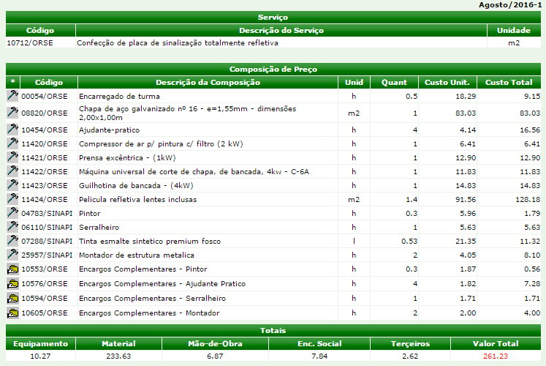

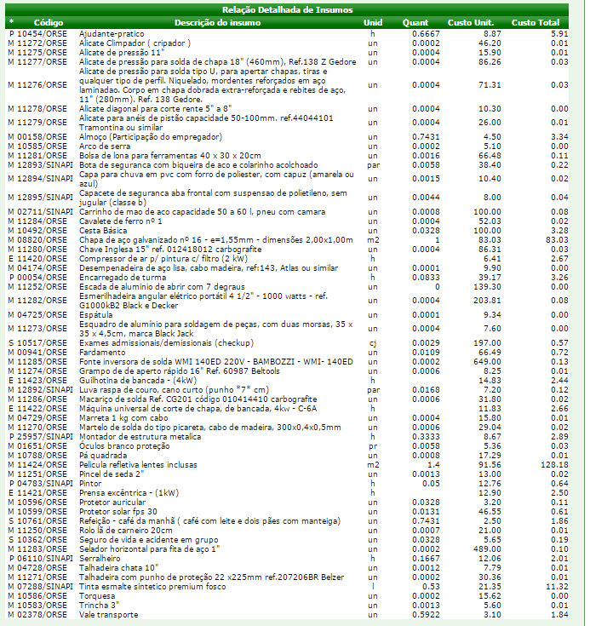

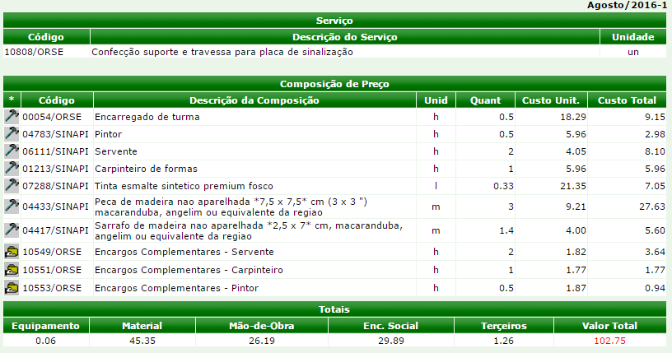

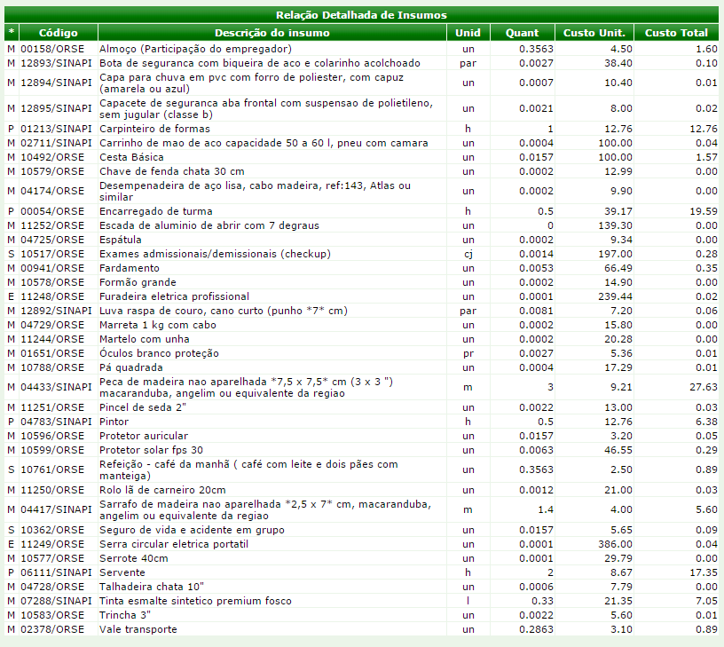

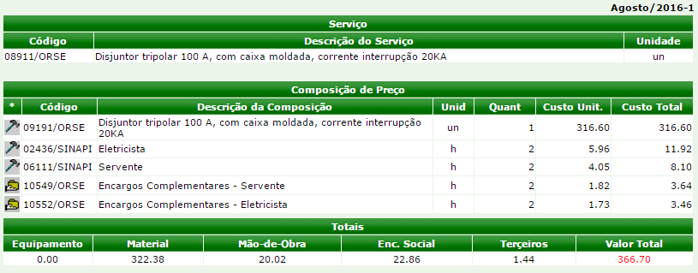

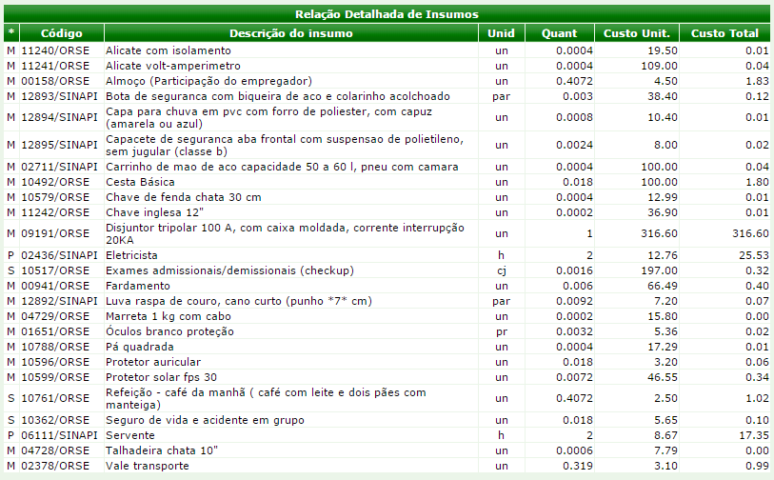

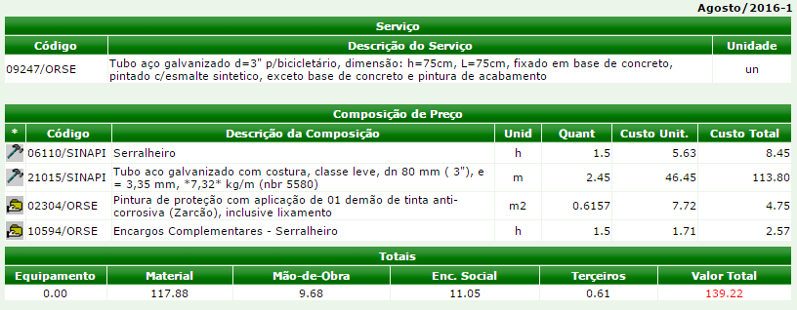

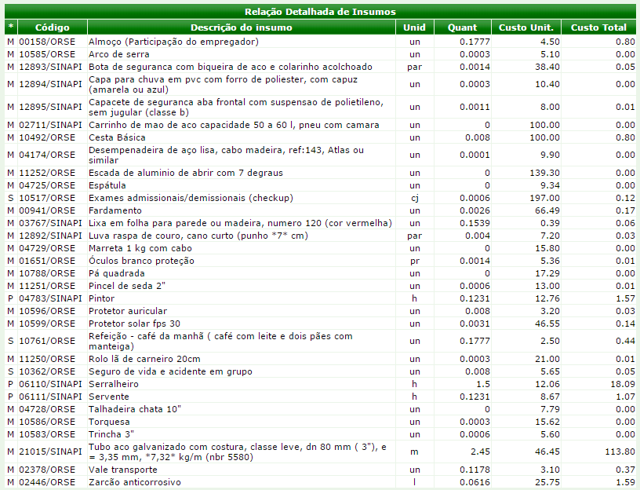

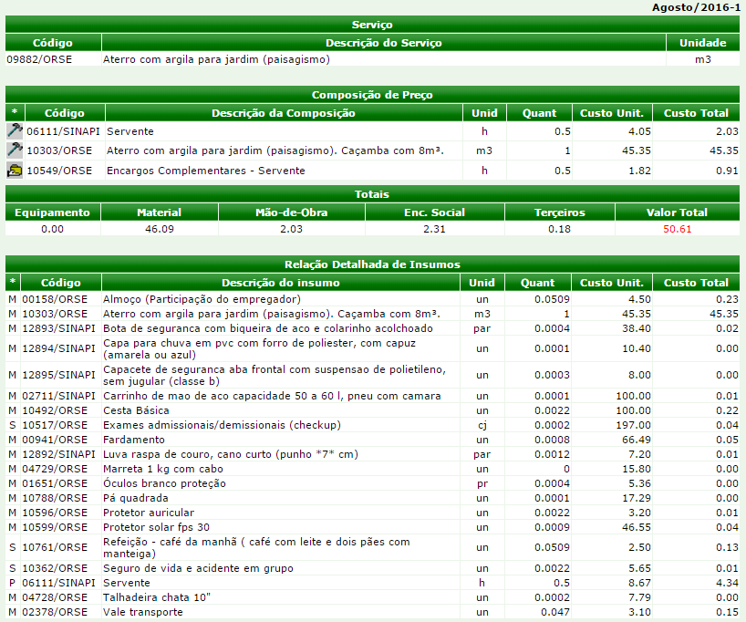

______________________________________________________________________________
Responsável técnica pela elaboração do orçamento: Denia Caetano Melo
Engenheira Civil - CREA-MG: 154.566/D

